Úvod
Microsoft Excel - Praktické Úlohy

Lektor: | PhDr. Ing. Mgr. et Mgr. et Mgr. Miroslav Reiter DiS., MBA, MPA, MSC, DBA, ING-PAED-IGIP

Osnova: | Dáta a Formáty
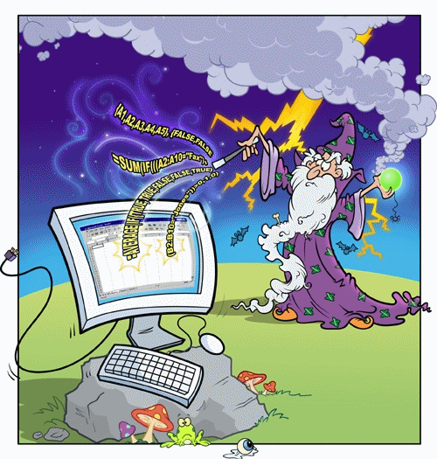
 | Spracovanie Dát

 | Podmienené Formátovanie

 | Vzorce

 | Prepájanie Vzorcov

 | Kontingenčné Tabuľky

 | Vyhodnocovanie Ponúk

 | Makrá

Dáta a Formáty
Dáta a Formáty
Overenie obsahu bunky (text)
 |  |  |  |  |  |  |  |  | Dátové Typy a Formáty | Hodnoty
Funkcia | Typ |  | Hodnota | ISTEXT | ISNUMBER | CELL | T |  | Reťazec/String/Text | Pyronova
ISTEXT | Informačná |  | 62 | FALSE | TRUE |  |  |  | Logická Hodnota/Boolean | TRUE
TYPE | Informačná |  | Text | TRUE | FALSE |  | Text |  | Číslo Celé | 150,000
CELL | Informačná | ALT+39 | 62 | FALSE | TRUE |  |  |  | Číslo Reálne | 150,000
T | Textová | 64654 | "62 | TRUE | FALSE |  | "62 |  | Číslo Účtovný Formát | 150,000.00 € | - €
 |  |  | 10 | FALSE | TRUE |  |  |  | Číslo Mena Formát | 150,000.00 € | 0.00 €
Transformácia na text (string) sa robí pomocou aspostrofu (') |  |  | =5+5 | TRUE | FALSE |  | =5+5 |  | Dátum: | 2023-03-27
 |  |  | 123 | TRUE | FALSE |  | 123 |  | Dátum Funkcia: | 2023-03-27
 |  |  | 0905123123 | TRUE | FALSE |  | 0905123123 |  | Dátum Generovaný: | 2023-03-27
 |  |  |  |  | FALSE |  | 999 | FALSE | Čas: | 9:46:26
 |  |  | =A2+A3/B4 |  | FALSE |  | 112 | TRUE | Čas Funkcia: | 2023-03-27 13:40:26 | 2023-03-27 13:40:26
 |  |  | 0908123123 |  | FALSE |  | 199,99 | TRUE | Čas Generovaný: | 9:46:00
 |  |  | +0421908163087 |  | FALSE |  | BOZP | TRUE | Chyby | #DIV/0! | 0 | 0
 |  |  | 168 |  | TRUE |  |  |  |  | #VALUE!
 |  |  |  |  |  |  |  |  |  | #NAME? | 0
Zobrazenie číselnej hodnoty ako text (Text) a Konverzia Čísla na Text (Fixed)

TEXT
 |  | Predaj
 |  | 1,000.00 €
 |  | 30.50 €
 |  | 45.00 €
 | Súčet: | 1,075.50 € |  | Dnešný dátum je 45012 |  | 45012
 | Sucet: 1075,5 |  |  | Dnešný dátum je 45012
 | Sucet: € 1075,50 |  |  | Dnešný dátum je 27.marec.2023
 | Sucet: 1151,00 € |  |  | Dnešný dátum je 2023/03/27
 | Súčet: | 1075,5 | TRUE | Dnešný dátum je pondelok 27.marec.2023

Odstraňovanie nepotrebných znakov v texte

TRIM |  | CHAR |  |  |  |  |  | ASCII Tabuľka
CLEAN |  | CODE

 | NG | OK | NG | NG | OK | POZOR
 | BD 168 | BD 168 | K - 55 | K - 60• |  |  |  | Ako nám medzera môže zničiť databázu, tabuľku, prácu a život...
 | BD 556 | BD 556 | K - 55 | K - 55•
 | BD 555 | BD 555 | K - 55 | K - 45•
 | BD 552 | BD 552 | K - 55 | K - 3•

Konverzia na Čísla a Opakovanie

REPT
 |  | Ho | Ho Ho Ho Ho Ho Ho Ho Ho Ho Ho |  |  | VALUE |  | 50 | 50 | TRUE
 |  |  | Ho Ho Ho Ho Ho Ho Ho Ho Ho Ho |  |  | DOLLAR |  |  | 50 € | FALSE

Kúpna Zmluva
Číslo Uložené ako Text

Prilepiť Špeciálne a Operácia Sčítanie/Násobenie

P. č. | Názov | Typ | kusov Počet | Cena za kus bez DPH v Eur | Cena za kus s DPH v Eur | Cena celkom s DPH v Eur
1 | Prenosný hasiaci prístroj vodný 9 l | 9 V KT | 140 | 25 | 30 | 4,200.00 | 25 | 30 | 4200 | 25 | 30 | 4200
2 | Prenosný hasiaci prístroj práškový 6 kg | 6 P KTk | 354 | 14.9 | 17.88 | 6,329.52 | 14.9 | 17.88 | 6329.52 | 14.9 | 17.88 | 6329.52
3 | Prenosný hasiaci prístroj CO2 5 kg | 5S KT | 82 | 29 | 34.8 | 2,853.60 | 29 | 34.8 | 2853.6 | 29 | 34.8 | 2853.6
4 | Hasiaci prístroj práškový do motorového vozidla 1 kg | P1Če | 122 | 6.9 | 8.28 | 1,010.16 | 6.9 | 8.28 | 1010.16 | 6.9 | 8.28 | 1010.16
5 | Hasiaci prístroj práškový do motorového vozidla 2 kg | P2Če | 161 | 9.9 | 11.88 | 1,912.68 | 9.9 | 11.88 | 1912.68 | 9.9 | 11.88 | 1912.68
6 | Hasiaci prístroj práškový do motorového vozidla 6 kg | 6 P KTk | 576 | 21.9 | 26.28 | 15,137.28 | 21.9 | 26.28 | 15137.28 | 21.9 | 26.28 | 15137.28
7 | Prenosný hasiaci prístroj halónový 2 kg | T 2 Fe | 31 | 139 | 166.8 | 5,170.80 | 139 | 166.8 | 5170.8 | 139 | 166.8 | 5170.8
8 | Prenosný hasiaci prístroj halónový 4 kg | T 4 Fe | 23 | 210 | 252 | 5,796.00 | 210 | 252 | 5796 | 210 | 252 | 5796
SPOLU Eur | 42 410,04

P. č. | Názov | Typ | kusov Počet | Cena za kus bez DPH v Eur | Cena za kus s DPH v Eur | Cena celkom s DPH v Eur
1 | Prenosný hasiaci prístroj vodný 9 l | 9 V KT | 140 | 25 | 30 | 4,200.00 | 25 | 30 | 4200 | 0908123123
2 | Prenosný hasiaci prístroj práškový 6 kg | 6 P KTk | 354 | 14.9 | 17.88 | 6,329.52 | 14.9 | 17.88 | 6329.52 | 0908123124
3 | Prenosný hasiaci prístroj CO2 5 kg | 5S KT | 82 | 29 | 34.8 | 2,853.60 | 29 | 34.8 | 2853.6 | 0908123125
4 | Hasiaci prístroj práškový do motorového vozidla 1 kg | P1Če | 122 | 6.9 | 8.28 | 1,010.16 | 6.9 | 8.28 | 1010.16 | 0908123126
5 | Hasiaci prístroj práškový do motorového vozidla 2 kg | P2Če | 161 | 9.9 | 11.88 | 1,912.68 | 9.9 | 11.88 | 1912.68 | 0908123127
6 | Hasiaci prístroj práškový do motorového vozidla 6 kg | 6 P KTk | 576 | 21.9 | 26.28 | 15,137.28 | 21.9 | 26.28 | 15137.28
7 | Prenosný hasiaci prístroj halónový 2 kg | T 2 Fe | 31 | 139 | 166.8 | 5,170.80 | 139 | 166.8 | 5170.8
8 | Prenosný hasiaci prístroj halónový 4 kg | T 4 Fe | 23 | 210 | 252 | 5,796.00 | 210 | 252 | 5796
SPOLU Eur | 42 410,04

P. č. | Názov | Typ | kusov Počet | Cena za kus bez DPH v Eur | Cena za kus s DPH v Eur | Cena celkom s DPH v Eur
1 | Prenosný hasiaci prístroj vodný 9 l | 9 V KT | 140 | 25 | 30 | 4,200.00 | 25 | 30 | 4200 | 25 | 30 | 4200
2 | Prenosný hasiaci prístroj práškový 6 kg | 6 P KTk | 354 | 14.9 | 17.88 | 6,329.52 | 14.9 | 17.88 | 6329.52 | 14.9 | 17.88 | 6329.52
3 | Prenosný hasiaci prístroj CO2 5 kg | 5S KT | 82 | 29 | 34.8 | 2,853.60 | 29 | 34.8 | 2853.6 | 29 | 34.8 | 2853.6
4 | Hasiaci prístroj práškový do motorového vozidla 1 kg | P1Če | 122 | 6.9 | 8.28 | 1,010.16 | 6.9 | 8.28 | 1010.16 | 6.9 | 8.28 | 1010.16
5 | Hasiaci prístroj práškový do motorového vozidla 2 kg | P2Če | 161 | 9.9 | 11.88 | 1,912.68 | 9.9 | 11.88 | 1912.68 | 9.9 | 11.88 | 1912.68
6 | Hasiaci prístroj práškový do motorového vozidla 6 kg | 6 P KTk | 576 | 21.9 | 26.28 | 15,137.28 | 21.9 | 26.28 | 15137.28 | 21.9 | 26.28 | 15137.28
7 | Prenosný hasiaci prístroj halónový 2 kg | T 2 Fe | 31 | 139 | 166.8 | 5,170.80 | 139 | 166.8 | 5170.8 | 139 | 166.8 | 5170.8
8 | Prenosný hasiaci prístroj halónový 4 kg | T 4 Fe | 23 | 210 | 252 | 5,796.00 | 210 | 252 | 5796 | 210 | 252 | 5796
SPOLU Eur | 42 410,04

Podmienené Formátovanie
Podmienené Formátovanie

Karta Domov

Mesiac | 2021 | 2022 | Celkovo | Podiel
Január | 300 | 65 | 365 | 17.81% |  |  |  |  | Január | ●●●●●●●●●●●●●●●●●
Február | 300 | -50 | 250 | -20.00% |  |  |  | ●●●●●●●●●●●●●●●●●●●● | Február
Marec | 300 | 20 | 320 | 6.25% |  |  |  |  | Marec | ●●●●●●
Apríl | 300 | 80 | 380 | 21.05% |  |  |  |  | Apríl | ●●●●●●●●●●●●●●●●●●●●●
Máj | 350 | -30 | 320 | -9.38% |  |  |  | ●●●●●●●●● | Máj
Jún | 350 | -55 | 295 | -18.64% |  |  |  | ●●●●●●●●●●●●●●●●●● | Jún
Júl | 500 | 40 | 540 | 7.41% |  |  |  |  | Júl | ●●●●●●●
August | 500 | -8 | 492 | -1.63% |  |  |  | ● | August
September | 500 | -12 | 488 | -2.46% |  |  |  | ●● | September
Október | 500 | -35 | 465 | -7.53% |  |  |  | ●●●●●●● | Október
November | 500 | 45 | 545 | 8.26% |  |  |  |  | November | ●●●●●●●●
December | 500 | 33 | 533 | 6.19% |  |  |  |  | December | ●●●●●●

Rýchla Analýza
Zamestnanec | Mzda |  |  |  |  |  |  |  |  |  |  |  | Priemerný plat | 13 plat
 | Január | Február | Marec | Apríl | Máj | Jún | Júl | August | September | Október | November | December
Šangala, Adam | 1096.17 | 1096.17 | 1210.68 | 1096.17 | 1111.10 | 1136.00 | 1136.00 | 1136.00 | 1144.30 | 1136.00 | 1077.91 | 1609.01 | 1165.46
Novotný, Anton | 1179.38 | 1179.38 | 1179.38 | 1179.38 | 1177.49 | 1278.00 | 1362.91 | 1278.00 | 1278.00 | 1278.00 | 1262.73 | 1409.85 | 1253.54
Mika, Peret | 1230.14 | 1230.14 | 1230.14 | 1296.26 | 1296.26 | 1438.46 | 1438.46 | 1438.46 | 1527.75 | 1262.43 | 1438.46 | 1741.79 | 1380.73
Žilinská, Ivana | 1279.00 | 1279.00 | 1279.00 | 1279.00 | 1279.00 | 1328.92 | 1328.92 | 1328.92 | 1362.31 | 1362.31 | 1362.31 | 1509.43 | 1331.51
Noha, Alexander | 1162.09 | 1162.09 | 1162.09 | 1162.09 | 1162.09 | 1196.15 | 1210.68 | 1246.40 | 1196.15 | 1196.15 | 1230.07 | 1411.37 | 1208.12
Mňačko, Ladislav | 1107.42 | 1107.42 | 1107.42 | 1107.42 | 1262.33 | 1144.36 | 1111.93 | 1144.36 | 1144.36 | 1196.54 | 1196.54 | 1310.43 | 1161.71
Ozembuch, Ján | 1362.91 | 1362.91 | 1362.91 | 1362.91 | 1438.56 | 1438.56 | 1395.94 | 1395.94 | 1451.61 | 1451.61 | 1451.61 | 1609.84 | 1423.78
Žemlička, Ján | 1472.75 | 1472.75 | 1352.02 | 1472.75 | 1472.75 | 1476.70 | 1476.70 | 1510.26 | 1554.31 | 1476.70 | 1554.31 | 1628.53 | 1493.38
Fuller, Peter | 1560.95 | 1560.95 | 1560.95 | 1560.95 | 1560.95 | 1584.38 | 1584.38 | 1584.38 | 1584.38 | 1661.66 | 1694.92 | 1860.42 | 1613.27
Bukovský, Karol | 1074.09 | 1074.09 | 1074.09 | 1074.09 | 1074.09 | 1094.51 | 1094.51 | 1094.51 | 1094.51 | 1139.38 | 1172.64 | 1411.77 | 1122.69

Duplicity
Zamestnanec | Mzda |  |  |  |  |  |  |  |  |  |  |  | Priemerný plat | 13 plat
 | Január | Február | Marec | Apríl | Máj | Jún | Júl | August | September | Október | November | December
Šangala, Adam | 1096.17 | 1096.17 | 1210.68 | 1096.17 | 1111.10 | 1136.00 | 1136.00 | 1136.00 | 1144.30 | 1136.00 | 1077.91 | 1609.01 | 1165.46
Novotný, Anton | 1179.38 | 1179.38 | 1179.38 | 1179.38 | 1177.49 | 1278.00 | 1362.91 | 1278.00 | 1278.00 | 1278.00 | 1262.73 | 1409.85 | 1253.54
Mika, Peret | 1230.14 | 1230.14 | 1230.14 | 1296.26 | 1296.26 | 1438.46 | 1438.46 | 1438.46 | 1527.75 | 1262.43 | 1438.46 | 1741.79 | 1380.73
Žilinská, Ivana | 1279.00 | 1279.00 | 1279.00 | 1279.00 | 1279.00 | 1328.92 | 1328.92 | 1328.92 | 1362.31 | 1362.31 | 1362.31 | 1509.43 | 1331.51
Noha, Alexander | 1279.00 | 1279.00 | 1279.00 | 1279.00 | 1279.00 | 1328.92 | 1328.92 | 1328.92 | 1362.31 | 1362.31 | 1362.31 | 1509.43 | 1331.51
Ozembuch, Ján | 1362.91 | 1362.91 | 1362.91 | 1362.91 | 1438.56 | 1438.56 | 1395.94 | 1395.94 | 1451.61 | 1451.61 | 1451.61 | 1609.84 | 1423.78
Ozembuch, Ján | 1362.91 | 1362.91 | 1362.91 | 1362.91 | 1438.56 | 1438.56 | 1395.94 | 1395.94 | 1451.61 | 1451.61 | 1451.61 | 1609.84 | 1423.78
Žemlička, Ján | 1472.75 | 1472.75 | 1352.02 | 1472.75 | 1472.75 | 1476.70 | 1476.70 | 1510.26 | 1554.31 | 1476.70 | 1554.31 | 1628.53 | 1493.38
Fuller, Peter | 1560.95 | 1560.95 | 1560.95 | 1560.95 | 1560.95 | 1584.38 | 1584.38 | 1584.38 | 1584.38 | 1661.66 | 1694.92 | 1860.42 | 1613.27
Bukovský, Karol | 1074.09 | 1074.09 | 1074.09 | 1074.09 | 1074.09 | 1094.51 | 1094.51 | 1094.51 | 1094.51 | 1139.38 | 1172.64 | 1411.77 | 1122.69

Extrémne Hodnoty
Zamestnanec | Mzda |  |  |  |  |  |  |  |  |  |  |  | Priemerný plat | 13 plat
 | Január | Február | Marec | Apríl | Máj | Jún | Júl | August | September | Október | November | December
Šangala, Adam | 1096 | 1096 | 1211 | 1096 | 1111 | 1136 | 1136 | 1136 | 1144 | 1136 | 1078 | 1609 | 1165
Novotný, Anton | 1179 | 1179 | 1179 | 1179 | 1177 | 1278 | 1363 | 1278 | 1278 | 1278 | 1263 | 1410 | 1254
Mika, Peret | 1230 | 1230 | 1230 | 1296 | 1296 | 1438 | 1438 | 1438 | 1528 | 1262 | 1438 | 1742 | 1381
Žilinská, Ivana | 1279 | 1279 | 1279 | 1279 | 127894 | 1329 | 1329 | 1329 | 1362 | 1362 | 1362 | 1509 | 11883
Noha, Alexander | 1162 | 1162 | 1162 | 1162 | 1162 | 1196 | 1211 | 1246 | 1196 | 1196 | 1230 | 1411 | 1208
Mňačko, Ladislav | 1107 | 1107 | 1107 | 1107 | 1262 | 1144 | 1112 | 1144 | 1144 | 1197 | 1197 | 1310 | 1162
Ozembuch, Ján | 1363 | 1363 | 1363 | 1363 | 1439 | 1439 | 1396 | 1396 | 1452 | 1452 | 1452 | 1610 | 1424
Žemlička, Ján | 1473 | 1473 | 1352 | 1473 | 1473 | 1477 | 1477 | 1510 | 1554 | 1477 | 1554 | 1629 | 1493
Fuller, Peter | 1561 | 1561 | 1561 | 1561 | 1561 | 1584 | 1584 | 1584 | 1584 | 1662 | 1695 | 1860 | 1613
Bukovský, Karol | 1074 | 1074 | 1074 | 1074 | 1074 | 1095 | 1095 | 1095 | 1095 | 1139 | 1173 | 1412 | 1123

Bratislava | Martin
Bardejov | Prešov
Košice | Komárno

Municipality | STREETNAME | STREETNUMBER | TOSTREETNUMBER |  | Municipality | STREETNAME | STREETNUMBER | TOSTREETNUMBER
 | Červeňákova | 3 | 1815 |  | Bratislava | Červeňákova | 3 | 1815
 | Sázavského | 13 | 597 |  | Bardejov | Sázavského | 13 | 597
 | Bezručova | 12 | 545 |  | Bardejov | Bezručova | 12 | 545
 | Komenského | 32 | 567 |  | Bardejov | Komenského | 32 | 567
 | Saratovská | 3 | 2137 |  | Bratislava | Saratovská | 3 | 2137 |  | Farba: | #E21A22
 | Púpavová | 7 | 692 |  | Bratislava | Púpavová | 7 | 692 |  | Červená | 226
 | Novackého | 2 | 564 |  | Bratislava | Novackého | 2 | 564 |  | Zelená | 26
 | Studenohorská | 15 | 2060 |  | Bratislava | Studenohorská | 15 | 2060 |  | Modrá | 34
 | Heyrovského | 6 | 2048 |  | Bratislava | Heyrovského | 6 | 2048
 | Bulíkova | 23 | 2684 |  | Bratislava | Bulíkova | 23 | 2684
 | Bzovícka | 32 | 3171 |  | Bratislava | Bzovícka | 32 | 3171
 | Gercenova | 6/B | 3634 |  | Bratislava | Gercenova | 6/B | 3634
 | Holíčska | 6 | 3105 |  | Bratislava | Holíčska | 6 | 3105
 | Pod Papierňou | 33 | 1465 |  | Bardejov | Pod Papierňou | 33 | 1465
 | Pod Papierňou | 42 | 1496 |  | Bardejov | Pod Papierňou | 42 | 1496
 | Lachova | 39 | 1612 |  | Bratislava | Lachova | 39 | 1612
Banská Bystrica | Limbová | 9 | 6466 |  | Banská Bystrica | Limbová | 9 | 6466
 | Vyšehradská | 7 | 3030 |  | Bratislava | Vyšehradská | 7 | 3030
 | Vígľašská | 9 | 3010 |  | Bratislava | Vígľašská | 9 | 3010
 | Mánesovo námestie | 5 | 1232 |  | Bratislava | Mánesovo námestie | 5 | 1232
 | Wolkrova | 41 | 1126 |  | Bratislava | Wolkrova | 41 | 1126
 | Ľubovnianska | 7 | 3154 |  | Bratislava | Ľubovnianska | 7 | 3154
 | Rovniankova | 20 | 1689 |  | Bratislava | Rovniankova | 20 | 1689
 | Röntgenova | 8 | 1177 |  | Bratislava | Röntgenova | 8 | 1177
 | Baltská | 23 | 11869 |  | Bratislava | Baltská | 23 | 11869
 | Bieloruská | 64 | 5194 |  | Bratislava | Bieloruská | 64 | 5194
 | Bieloruská | 33 | 5214 |  | Bratislava | Bieloruská | 33 | 5214
 | Bodrocká | 42 | 5052 |  | Bratislava | Bodrocká | 42 | 5052
 | Dudvážska | 14 | 5102 |  | Bratislava | Dudvážska | 14 | 5102
 | Latorická | 16 | 5125 |  | Bratislava | Latorická | 16 | 5125
 | Latorická | 19 | 5129 |  | Bratislava | Latorická | 19 | 5129
 | Solivarská | 15 | 125 |  | Bratislava | Solivarská | 15 | 125
 | Sedmokrásková | 10 | 1846 |  | Bratislava | Sedmokrásková | 10 | 1846
 | Kurská | 22 | 852 |  | Košice | Kurská | 22 | 852
 | Toryská | 8 | 5060 |  | Bratislava | Toryská | 8 | 5060
 | Dvorkinova | 10 | 762 |  | Košice | Dvorkinova | 10 | 762
 | Čiližská | 10 | 5003 |  | Bratislava | Čiližská | 10 | 5003
 | Čiližská | 24 | 5006 |  | Bratislava | Čiližská | 24 | 5006
 | Cyklistická | 1 | 852 |  | Košice | Cyklistická | 1 | 852
 | Bocatiova | 4 | 1098 |  | Košice | Bocatiova | 4 | 1098
 | Tolstého | 32 | 173 |  | Košice | Tolstého | 32 | 173
 | Srbská | 10 | 538 |  | Košice | Srbská | 10 | 538
 | Užhorodská | 7 | 1036 |  | Košice | Užhorodská | 7 | 1036
 | Skautská | 1 | 259 |  | Košice | Skautská | 1 | 259
 | Slovenskej jednoty | 7 | 82 |  | Košice | Slovenskej jednoty | 7 | 82
 | Park Angelinum | 17 | 1117 |  | Košice | Park Angelinum | 17 | 1117
 | Park Angelinum | 12 | 1130 |  | Košice | Park Angelinum | 12 | 1130
 | Jarná | 21 | 1166 |  | Košice | Jarná | 21 | 1166
 | Tyršovo nábrežie | 9 | 1679 |  | Košice | Tyršovo nábrežie | 9 | 1679
 | Hlinkova | 28 | 613 |  | Košice | Hlinkova | 28 | 613
 | Obrancov mieru | 5 | 191 |  | Košice | Obrancov mieru | 5 | 191
 | Chalupkova | 3 | 76 |  | Košice | Chalupkova | 3 | 76
 | Ľudová | 2 | 240 |  | Košice | Ľudová | 2 | 240
Dunajská Streda | Nová Ves | 19 | 2221 |  | Dunajská Streda | Nová Ves | 19 | 2221
Dunajská Streda | Nová Ves | 41 | 2227 |  | Dunajská Streda | Nová Ves | 41 | 2227
Levice | Dopravná | 20 | 2441 |  | Levice | Dopravná | 20 | 2441
Kežmarok | Košická | 10 | 2005 |  | Kežmarok | Košická | 10 | 2005
Kežmarok | Bardejovská | 7 | 1719 |  | Kežmarok | Bardejovská | 7 | 1719
 | Damjanichova | 6 | 221 |  | Komárno | Damjanichova | 6 | 221
 | Biskupa Királya | 26 | 2963 |  | Komárno | Biskupa Királya | 26 | 2963
 | Mederčská | 45 | 744 |  | Komárno | Mederčská | 45 | 744
 | Komenského | 26 | 265 |  | Komárno | Komenského | 26 | 265
 | Červenej armády | 16 | 367 |  | Martin | Červenej armády | 16 | 367
 | Š. Furdeka | 18 | 5016 |  | Martin | Š. Furdeka | 18 | 5016
 | Štvrť Čajkovského | 9 | 3733 |  | Martin | Štvrť Čajkovského | 9 | 3733
 | Charkovská | 1 | 3900 |  | Martin | Charkovská | 1 | 3900
 | A. Medňanského | 8 | 2363 |  | Martin | A. Medňanského | 8 | 2363
 | J. Martáka | 19 | 3795 |  | Martin | J. Martáka | 19 | 3795
 | Kratinova | 53 | 2350 |  | Martin | Kratinova | 53 | 2350
 | J. Š. Šikuru | 11 | 4761 |  | Martin | J. Š. Šikuru | 11 | 4761
 | J. Alexyho | 7 | 4606 |  | Martin | J. Alexyho | 7 | 4606
 | Komenského | 13 | 4052 |  | Martin | Komenského | 13 | 4052
Michalovce | J. Murgaša | 22 | 1316 |  | Michalovce | J. Murgaša | 22 | 1316
Michalovce | Štefánikova | 70 | 1413 |  | Michalovce | Štefánikova | 70 | 1413
Nitra | Južná | 6 | 282 |  | Nitra | Južná | 6 | 282
Michalovce | Karola Kuzmányho | 12 | 1891 |  | Michalovce | Karola Kuzmányho | 12 | 1891
Michalovce | Moskovská | 4 | 3880 |  | Michalovce | Moskovská | 4 | 3880
Michalovce | Masarykova | 70 | 1339 |  | Michalovce | Masarykova | 70 | 1339
Piešťany | A. Hlinku | 83 | 59 |  | Piešťany | A. Hlinku | 83 | 59
Piešťany | Lipová | 3 | 64 |  | Piešťany | Lipová | 3 | 64
Piešťany | Lipová | 20 | 69 |  | Piešťany | Lipová | 20 | 69
Partizánske | Makarenkova | 7 | 146 |  | Partizánske | Makarenkova | 7 | 146
Partizánske | Veľká Okružná | 18 | 1022 |  | Partizánske | Veľká Okružná | 18 | 1022
Poprad | Banícka | 23 | 798 |  | Poprad | Banícka | 23 | 798
 | Prostějovská | 103 | 6970 |  | Prešov | Prostějovská | 103 | 6970
 | Bajkalská | 14 | 4869 |  | Prešov | Bajkalská | 14 | 4869
 | Bajkalská | 16 | 4869 |  | Prešov | Bajkalská | 16 | 4869
Senica | Železničná | 9 | 326 |  | Senica | Železničná | 9 | 326
Veľký Krtíš | Venevská | 15 | 763 |  | Veľký Krtíš | Venevská | 15 | 763
Veľký Krtíš | Železničná | 17 | 844 |  | Veľký Krtíš | Železničná | 17 | 844
Veľký Krtíš | Venevská | 39 | 772 |  | Veľký Krtíš | Venevská | 39 | 772
Trenčín | Dlhé Hony | 54 | 1165 |  | Trenčín | Dlhé Hony | 54 | 1165
Trenčín | Bezručova | 64/D | 6794 |  | Trenčín | Bezručova | 64/D | 6794
Trenčín | Inovecká | 30 | 1142 |  | Trenčín | Inovecká | 30 | 1142
Trenčín | Strojárenská | 16 | 1182 |  | Trenčín | Strojárenská | 16 | 1182
Trenčín | Západná | 5 | 2501 |  | Trenčín | Západná | 5 | 2501
 | Bošániho | 19 | 3140 |  | Bratislava | Bošániho | 19 | 3140
 | Nejedlého | 49 | 1908 |  | Bratislava | Nejedlého | 49 | 1908
 | Červeňákova | 19 | 1817 |  | Bratislava | Červeňákova | 19 | 1817
 | Bakošova | 2 | 2094 |  | Bratislava | Bakošova | 2 | 2094
 | Studenohorská | 56 | 2082 |  | Bratislava | Studenohorská | 56 | 2082
 | Budatínska | 35 | 3084 |  | Bratislava | Budatínska | 35 | 3084
 | Belinského | 24 | 1037 |  | Bratislava | Belinského | 24 | 1037
 | Blagoevova | 16 | 2676 |  | Bratislava | Blagoevova | 16 | 2676
Zvolen | A. Nográdyho | 12 | 561 |  | Zvolen | A. Nográdyho | 12 | 561
Zvolen | A. Nográdyho | 31 | 716 |  | Zvolen | A. Nográdyho | 31 | 716
Bratislava | Rovniankova | 11 | 2448 |  | Bratislava | Rovniankova | 11 | 2448
Bratislava | Rovniankova | 9 | 2448 |  | Bratislava | Rovniankova | 9 | 2448
Bratislava | Latorická | 13 | 5128 |  | Bratislava | Latorická | 13 | 5128
Bratislava | Furdekova | 14 | 1615 |  | Bratislava | Furdekova | 14 | 1615
Bratislava | Gercenova | 8/A | 3522 |  | Bratislava | Gercenova | 8/A | 3522
Zvolen | Novozámocká | 57 | 1346 |  | Zvolen | Novozámocká | 57 | 1346
Bratislava | Jašíkova | 1 | 3151 |  | Bratislava | Jašíkova | 1 | 3151
Zvolen | E. P. Voljanského | 12 | 1368 |  | Zvolen | E. P. Voljanského | 12 | 1368
Zvolen | E. P. Voljanského | 8 | 1368 |  | Zvolen | E. P. Voljanského | 8 | 1368
Bratislava | Papraďová | 9 | 5721 |  | Bratislava | Papraďová | 9 | 5721
Bratislava | Hnilecká | 1 | 5026 |  | Bratislava | Hnilecká | 1 | 5026
Žilina | Gaštanová | 4 | 3078 |  | Žilina | Gaštanová | 4 | 3078
Žilina | Tomáša Ružičku | 13 | 2184 |  | Žilina | Tomáša Ružičku | 13 | 2184
Žilina | Tomáša Ružičku | 9 | 2185 |  | Žilina | Tomáša Ružičku | 9 | 2185
Žilina | Veľká Okružná | 84 | 2131 |  | Žilina | Veľká Okružná | 84 | 2131
Žilina | Limbová | 8 | 3055 |  | Žilina | Limbová | 8 | 3055
Žilina | Mateja Bela | 87 | 3465 |  | Žilina | Mateja Bela | 87 | 3465
Banská Bystrica | Nám. Ľ. Štúra | 5 | 5947 |  | Banská Bystrica | Nám. Ľ. Štúra | 5 | 5947
Dunajská Streda | Mlynská | 11 | 308 |  | Dunajská Streda | Mlynská | 11 | 308
Dunajská Streda | Nová Ves | 42 | 2227 |  | Dunajská Streda | Nová Ves | 42 | 2227
Banská Bystrica | Spojová | 15 | 3851 |  | Banská Bystrica | Spojová | 15 | 3851
Banská Bystrica | Krivánska | 20 | 6613 |  | Banská Bystrica | Krivánska | 20 | 6613
Bardejov | Gorkého | 3 | 574 |  | Bardejov | Gorkého | 3 | 574
Bardejov | Gorkého | 17 | 578 |  | Bardejov | Gorkého | 17 | 578
Bardejov | Gorlická | 2 | 583 |  | Bardejov | Gorlická | 2 | 583
Bardejov | Gorlická | 3 | 583 |  | Bardejov | Gorlická | 3 | 583
Bardejov | Gorlická | 8 | 583 |  | Bardejov | Gorlická | 8 | 583
Bardejov | Bezručova | 26 | 607 |  | Bardejov | Bezručova | 26 | 607
Bardejov | Komenského | 13 | 558 |  | Bardejov | Komenského | 13 | 558
Bardejov | Komenského | 30 | 567 |  | Bardejov | Komenského | 30 | 567
Bardejov | Komenského | 35 | 568 |  | Bardejov | Komenského | 35 | 568
Bardejov | Komenského | 39 | 568 |  | Bardejov | Komenského | 39 | 568
Bardejov | Partizánska | 17 | 1261 |  | Bardejov | Partizánska | 17 | 1261
Bardejov | Jiráskova | 6 | 177 |  | Bardejov | Jiráskova | 6 | 177
Kežmarok | Martina Lányiho | 15 | 1363 |  | Kežmarok | Martina Lányiho | 15 | 1363
Komárno | I. Madácha | 2 | 2792 |  | Komárno | I. Madácha | 2 | 2792
Komárno | Stavbárov | 2 | 2749 |  | Komárno | Stavbárov | 2 | 2749
Michalovce | Konečná | 16 | 3563 |  | Michalovce | Konečná | 16 | 3563
Michalovce | Užhorodská | 27 | 184 |  | Michalovce | Užhorodská | 27 | 184
Košice | Zborovská | 1 | 2281 |  | Košice | Zborovská | 1 | 2281
Partizánske | Gen. Svobodu | 46 | 977 |  | Partizánske | Gen. Svobodu | 46 | 977
Košice | Tokajícka | 20 | 871 |  | Košice | Tokajícka | 20 | 871
Košice | Adlerova | 10 | 1011 |  | Košice | Adlerova | 10 | 1011
Košice | Buzulucká | 5 | 680 |  | Košice | Buzulucká | 5 | 680
Košice | Clementisova | 5 | 722 |  | Košice | Clementisova | 5 | 722
Košice | Panelová | 15 | 533 |  | Košice | Panelová | 15 | 533
Košice | Panelová | 10 | 537 |  | Košice | Panelová | 10 | 537
Košice | Rastislavova | 8 | 748 |  | Košice | Rastislavova | 8 | 748
Partizánske | Makarenkova | 11 | 150 |  | Partizánske | Makarenkova | 11 | 150
Košice | Kisdyho | 7 | 183 |  | Košice | Kisdyho | 7 | 183
Partizánske | Veľká Okružná | 14 | 1022 |  | Partizánske | Veľká Okružná | 14 | 1022
Košice | Tomášikova | 28 | 135 |  | Košice | Tomášikova | 28 | 135
Košice | Czambelova | 16 | 1107 |  | Košice | Czambelova | 16 | 1107
Košice | Ľudová | 5 | 245 |  | Košice | Ľudová | 5 | 245
Košice | Jilemnického | 16 | 1137 |  | Košice | Jilemnického | 16 | 1137
Košice | Jilemnického | 5 | 1143 |  | Košice | Jilemnického | 5 | 1143
Košice | Tyršovo nábrežie | 6 | 1678 |  | Košice | Tyršovo nábrežie | 6 | 1678
Košice | Haviarska | 3 | 1695 |  | Košice | Haviarska | 3 | 1695
Košice | Zombova | 13 | 1299 |  | Košice | Zombova | 13 | 1299
Košice | Hlinkova | 24 | 613 |  | Košice | Hlinkova | 24 | 613
Košice | Národná trieda | 80 | 638 |  | Košice | Národná trieda | 80 | 638
Malacky | Malé námestie | 26 | 2874 |  | Malacky | Malé námestie | 26 | 2874
Martin | Gándhího | 4 | 5085 |  | Martin | Gándhího | 4 | 5085
Martin | B. Bullu | 11 | 4103 |  | Martin | B. Bullu | 11 | 4103
Martin | A. Medňanského | 2 | 2360 |  | Martin | A. Medňanského | 2 | 2360
Martin | J. Martáka | 31 | 3797 |  | Martin | J. Martáka | 31 | 3797
Martin | J. Martáka | 33 | 3797 |  | Martin | J. Martáka | 33 | 3797
Martin | J. Š. Šikuru | 17 | 4761 |  | Martin | J. Š. Šikuru | 17 | 4761
Martin | Zelená | 13 | 3739 |  | Martin | Zelená | 13 | 3739
Martin | Š. Furdeka | 26 | 4999 |  | Martin | Š. Furdeka | 26 | 4999
Martin | Štvrť Čajkovského | 7 | 3733 |  | Martin | Štvrť Čajkovského | 7 | 3733
Martin | Komenského | 14 | 4052 |  | Martin | Komenského | 14 | 4052
Martin | Nálepkova | 10 | 4045 |  | Martin | Nálepkova | 10 | 4045
Nitra | Ľudovíta Okánika | 14 | 594 |  | Nitra | Ľudovíta Okánika | 14 | 594
Piešťany | Mateja Bela | 26 | 4663 |  | Piešťany | Mateja Bela | 26 | 4663
Piešťany | Zavretý kút | 16 | 42 |  | Piešťany | Zavretý kút | 16 | 42
Poprad | Partizánska | 65 | 697 |  | Poprad | Partizánska | 65 | 697
Prešov | Bajkalská | 27 | 4864 |  | Prešov | Bajkalská | 27 | 4864
Prešov | Lesnícka | 2 | 1306 |  | Prešov | Lesnícka | 2 | 1306
Prešov | Matice Slovenskej | 12 | 4770 |  | Prešov | Matice Slovenskej | 12 | 4770
Prešov | Antona Prídavka | 20 | 4848 |  | Prešov | Antona Prídavka | 20 | 4848
Prešov | Antona Prídavka | 16 | 4848 |  | Prešov | Antona Prídavka | 16 | 4848
Prešov | Bajkalská | 25 | 4864 |  | Prešov | Bajkalská | 25 | 4864
Prešov | Volgogradská | 58 | 4793 |  | Prešov | Volgogradská | 58 | 4793
Bratislava | Karola Adlera | 14 | 1938 |  | Bratislava | Karola Adlera | 14 | 1938
Bratislava | Karola Adlera | 24 | 1938 |  | Bratislava | Karola Adlera | 24 | 1938
Bratislava | Janka Alexyho | 5 | 2949 |  | Bratislava | Janka Alexyho | 5 | 2949
Prešov | Prostějovská | 87 | 4834 |  | Prešov | Prostějovská | 87 | 4834
Prešov | Tomášikova | 4 | 4855 |  | Prešov | Tomášikova | 4 | 4855
Bratislava | Žatevná | 8 | 3279 |  | Bratislava | Žatevná | 8 | 3279
Bratislava | Kuklovská | 19 | 496 |  | Bratislava | Kuklovská | 19 | 496
Bratislava | Mamateyova | 7 | 1580 |  | Bratislava | Mamateyova | 7 | 1580
Bratislava | Medveďovej | 12 | 1570 |  | Bratislava | Medveďovej | 12 | 1570
Bratislava | Vígľašská | 7 | 3010 |  | Bratislava | Vígľašská | 7 | 3010
Bratislava | Rovniankova | 5 | 2475 |  | Bratislava | Rovniankova | 5 | 2475
Bratislava | Baltská | 25 | 11869 |  | Bratislava | Baltská | 25 | 11869
Bratislava | Geologická | 1/F | 11883 |  | Bratislava | Geologická | 1/F | 11883
Bratislava | Bakošova | 4 | 2094 |  | Bratislava | Bakošova | 4 | 2094
Bratislava | Studenohorská | 50 | 2081 |  | Bratislava | Studenohorská | 50 | 2081
Bratislava | Bulíkova | 21 | 2684 |  | Bratislava | Bulíkova | 21 | 2684
Bratislava | Farského | 8 | 1270 |  | Bratislava | Farského | 8 | 1270
Bratislava | Komárnická | 14 | 114 |  | Bratislava | Komárnická | 14 | 114
Senica | J. Kráľa | 8 | 738 |  | Senica | J. Kráľa | 8 | 738
Bratislava | Nezábudková | 26 | 811 |  | Bratislava | Nezábudková | 26 | 811
Bratislava | Šándorova | 8 | 3200 |  | Bratislava | Šándorova | 8 | 3200
Dunajská Streda | Rybný Trh | 15 | 335 |  | Dunajská Streda | Rybný Trh | 15 | 335
Trenčín | Západná | 18 | 2502 |  | Trenčín | Západná | 18 | 2502
Trenčín | Dlhé Hony | 24 | 1162 |  | Trenčín | Dlhé Hony | 24 | 1162
Trenčín | Dlhé Hony | 66 | 1166 |  | Trenčín | Dlhé Hony | 66 | 1166
Trenčín | 28. októbra | 19 | 1172 |  | Trenčín | 28. októbra | 19 | 1172
Trenčín | 28. októbra | 39 | 1177 |  | Trenčín | 28. októbra | 39 | 1177
Trenčín | Dolný Šianec | 18/A | 3497 |  | Trenčín | Dolný Šianec | 18/A | 3497
Komárno | Kúpeľná | 11 | 2805 |  | Komárno | Kúpeľná | 11 | 2805
Zvolen | Novozámocká | 61 | 1347 |  | Zvolen | Novozámocká | 61 | 1347
Zvolen | Novozámocká | 67 | 1347 |  | Zvolen | Novozámocká | 67 | 1347
Zvolen | A. Nográdyho | 4 | 561 |  | Zvolen | A. Nográdyho | 4 | 561
Zvolen | D. Ertla | 7 | 1450 |  | Zvolen | D. Ertla | 7 | 1450
Michalovce | Kpt. Nálepku | 2 | 1065 |  | Michalovce | Kpt. Nálepku | 2 | 1065
Žilina | Borová | 36 | 3295 |  | Žilina | Borová | 36 | 3295
Žilina | Suvorovova | 16 | 2796 |  | Žilina | Suvorovova | 16 | 2796
Partizánske | Horská | 7 | 1298 |  | Partizánske | Horská | 7 | 1298
Partizánske | Veľká Okružná | 12 | 1022 |  | Partizánske | Veľká Okružná | 12 | 1022
Partizánske | Veľká Okružná | 81 | 1106 |  | Partizánske | Veľká Okružná | 81 | 1106
Bardejov | Gorkého | 1 | 573 |  | Bardejov | Gorkého | 1 | 573
Bardejov | Gorkého | 6 | 575 |  | Bardejov | Gorkého | 6 | 575
Bardejov | Bezručova | 20 | 545 |  | Bardejov | Bezručova | 20 | 545
Bardejov | Jiráskova | 20 | 552 |  | Bardejov | Jiráskova | 20 | 552
Bardejov | Sázavského | 6 | 595 |  | Bardejov | Sázavského | 6 | 595
Bardejov | Ťačevská | 12 | 604 |  | Bardejov | Ťačevská | 12 | 604
Bardejov | Komenského | 3 | 554 |  | Bardejov | Komenského | 3 | 554
Bardejov | Komenského | 15 | 558 |  | Bardejov | Komenského | 15 | 558
Bardejov | Komenského | 21 | 560 |  | Bardejov | Komenského | 21 | 560
Bardejov | Komenského | 22 | 561 |  | Bardejov | Komenského | 22 | 561
Bardejov | Komenského | 36 | 568 |  | Bardejov | Komenského | 36 | 568
Bardejov | Pod Papierňou | 43 | 1496 |  | Bardejov | Pod Papierňou | 43 | 1496
Bardejov | Jiráskova | 1 | 175 |  | Bardejov | Jiráskova | 1 | 175
Bardejov | Moyzesova | 11 | 582 |  | Bardejov | Moyzesova | 11 | 582
Veľký Krtíš | Nemocničná | 16 | 750 |  | Veľký Krtíš | Nemocničná | 16 | 750
Veľký Krtíš | Okružná | 39 | 483 |  | Veľký Krtíš | Okružná | 39 | 483
Veľký Krtíš | Venevská | 30 | 770 |  | Veľký Krtíš | Venevská | 30 | 770
Košice | Charkovská | 6 | 690 |  | Košice | Charkovská | 6 | 690
Košice | Dvorkinova | 3 | 726 |  | Košice | Dvorkinova | 3 | 726
Košice | Krakovská | 16 | 1029 |  | Košice | Krakovská | 16 | 1029
Košice | Krivá | 10 | 1042 |  | Košice | Krivá | 10 | 1042
Košice | Hlinkova | 39 | 628 |  | Košice | Hlinkova | 39 | 628
Košice | Hroncova | 11 | 16 |  | Košice | Hroncova | 11 | 16
Košice | Park obrancov mieru | 2 | 196 |  | Košice | Park obrancov mieru | 2 | 196
Košice | Kisdyho | 15 | 179 |  | Košice | Kisdyho | 15 | 179
Košice | Bocatiova | 16 | 1102 |  | Košice | Bocatiova | 16 | 1102
Košice | Czambelova | 12 | 1108 |  | Košice | Czambelova | 12 | 1108
Košice | Ďumbierska | 5 | 942 |  | Košice | Ďumbierska | 5 | 942
Košice | Skautská | 2 | 259 |  | Košice | Skautská | 2 | 259
Košice | Užhorodská | 33 | 1038 |  | Košice | Užhorodská | 33 | 1038
Košice | Kalinovská | 18 | 860 |  | Košice | Kalinovská | 18 | 860
Košice | Cottbuská | 26 | 1372 |  | Košice | Cottbuská | 26 | 1372
Košice | Ružínska | 8 | 222 |  | Košice | Ružínska | 8 | 222
Košice | Slobody | 34 | 227 |  | Košice | Slobody | 34 | 227
Košice | Slovenskej jednoty | 9 | 82 |  | Košice | Slovenskej jednoty | 9 | 82
Košice | Jarná | 11 | 1164 |  | Košice | Jarná | 11 | 1164
Košice | Jesenná | 1 | 1133 |  | Košice | Jesenná | 1 | 1133
Košice | Ľudová | 6 | 240 |  | Košice | Ľudová | 6 | 240
Košice | Ľudová | 16 | 242 |  | Košice | Ľudová | 16 | 242
Bratislava | Valachovej | 10 | 1821 |  | Bratislava | Valachovej | 10 | 1821
Bratislava | Valachovej | 2 | 1821 |  | Bratislava | Valachovej | 2 | 1821
Bratislava | Žatevná | 6 | 3279 |  | Bratislava | Žatevná | 6 | 3279
Bratislava | Červeňákova | 5 | 1815 |  | Bratislava | Červeňákova | 5 | 1815
Bratislava | Červeňákova | 13 | 1817 |  | Bratislava | Červeňákova | 13 | 1817
Bratislava | Janotova | 1 | 3405 |  | Bratislava | Janotova | 1 | 3405
Bratislava | Studenohorská | 52 | 2081 |  | Bratislava | Studenohorská | 52 | 2081
Bratislava | Studenohorská | 73 | 2089 |  | Bratislava | Studenohorská | 73 | 2089
Bratislava | Heyrovského | 7 | 4638 |  | Bratislava | Heyrovského | 7 | 4638
Bratislava | Mánesovo námestie | 7 | 1233 |  | Bratislava | Mánesovo námestie | 7 | 1233
Bratislava | Ševčenkova | 12 | 1078 |  | Bratislava | Ševčenkova | 12 | 1078
Bratislava | Vavilovova | 4 | 1180 |  | Bratislava | Vavilovova | 4 | 1180
Bratislava | Vavilovova | 8 | 1181 |  | Bratislava | Vavilovova | 8 | 1181
Bratislava | Rovniankova | 14 | 1667 |  | Bratislava | Rovniankova | 14 | 1667
Bratislava | Bieloruská | 60 | 5194 |  | Bratislava | Bieloruská | 60 | 5194
Bratislava | Geologická | 1/E | 11883 |  | Bratislava | Geologická | 1/E | 11883
Bratislava | Gercenova | 6 | 3633 |  | Bratislava | Gercenova | 6 | 3633
Bratislava | Ambroseho | 2 | 2455 |  | Bratislava | Ambroseho | 2 | 2455
Bratislava | Belinského | 20 | 1036 |  | Bratislava | Belinského | 20 | 1036
Bratislava | Papraďová | 11 | 5721 |  | Bratislava | Papraďová | 11 | 5721
Bratislava | Tomášikova | 7 | 5724 |  | Bratislava | Tomášikova | 7 | 5724
Martin | Červenej armády | 2 | 363 |  | Martin | Červenej armády | 2 | 363
Martin | Uzlovská | 8 | 3791 |  | Martin | Uzlovská | 8 | 3791
Martin | Charkovská | 3 | 3900 |  | Martin | Charkovská | 3 | 3900
Bratislava | Jašíkova | 3 | 3151 |  | Bratislava | Jašíkova | 3 | 3151
Martin | Hurbanova | 2 | 3803 |  | Martin | Hurbanova | 2 | 3803
Martin | A. Stodolu | 5 | 5015 |  | Martin | A. Stodolu | 5 | 5015
Martin | Jilemnického | 17 | 3994 |  | Martin | Jilemnického | 17 | 3994
Dunajská Streda | Mlynská | 1 | 306 |  | Dunajská Streda | Mlynská | 1 | 306
Dunajská Streda | Nová Ves | 43 | 2227 |  | Dunajská Streda | Nová Ves | 43 | 2227
Piešťany | Krajinská | 4 | 4392 |  | Piešťany | Krajinská | 4 | 4392
Piešťany | Bratislavská | 137 | 2861 |  | Piešťany | Bratislavská | 137 | 2861
Poprad | Jarná | 4 | 3040 |  | Poprad | Jarná | 4 | 3040
Poprad | Levočská | 6 | 212 |  | Poprad | Levočská | 6 | 212
Prešov | Volgogradská | 86 | 4794 |  | Prešov | Volgogradská | 86 | 4794
Prešov | Bajkalská | 23 | 4863 |  | Prešov | Bajkalská | 23 | 4863
Prešov | Mirka Nešpora | 12 | 4888 |  | Prešov | Mirka Nešpora | 12 | 4888
Prešov | Mirka Nešpora | 4 | 4888 |  | Prešov | Mirka Nešpora | 4 | 4888
Prešov | Mukačevská | 16 | 4817 |  | Prešov | Mukačevská | 16 | 4817
Komárno | Komenského | 34 | 265 |  | Komárno | Komenského | 34 | 265
Senica | Gen. L. Svobodu | 24 | 1361 |  | Senica | Gen. L. Svobodu | 24 | 1361
Michalovce | Masarykova | 40 | 1980 |  | Michalovce | Masarykova | 40 | 1980
Michalovce | Jána A. Komenského | 16 | 1332 |  | Michalovce | Jána A. Komenského | 16 | 1332
Michalovce | Užhorodská | 29 | 184 |  | Michalovce | Užhorodská | 29 | 184
Trenčín | Dlhé Hony | 48 | 1164 |  | Trenčín | Dlhé Hony | 48 | 1164
Trenčín | Opatovská | 33 | 651 |  | Trenčín | Opatovská | 33 | 651
Trenčín | Opatovská | 35 | 652 |  | Trenčín | Opatovská | 35 | 652
Trenčín | Západná | 20 | 2502 |  | Trenčín | Západná | 20 | 2502
Trenčín | K. Šmidkeho | 10 | 2939 |  | Trenčín | K. Šmidkeho | 10 | 2939
Trenčín | Inovecká | 36 | 1144 |  | Trenčín | Inovecká | 36 | 1144
Vrútky | Sv. Cyrila a Metoda | 72 | 5595 |  | Vrútky | Sv. Cyrila a Metoda | 72 | 5595
Zvolen | A. Nográdyho | 19 | 563 |  | Zvolen | A. Nográdyho | 19 | 563
Veľký Krtíš | Venevská | 11 | 763 |  | Veľký Krtíš | Venevská | 11 | 763
Žilina | Baničova | 4 | 3393 |  | Žilina | Baničova | 4 | 3393
Žilina | Smreková | 2 | 3090 |  | Žilina | Smreková | 2 | 3090
Veľký Krtíš | Venevská | 33 | 771 |  | Veľký Krtíš | Venevská | 33 | 771
Žilina | Limbová | 9 | 3055 |  | Žilina | Limbová | 9 | 3055
Žilina | Komenského | 57 | 2233 |  | Žilina | Komenského | 57 | 2233
Žilina | Jedlíkova | 16 | 3429 |  | Žilina | Jedlíkova | 16 | 3429
Bardejov | Sázavského | 10 | 596 |  | Bardejov | Sázavského | 10 | 596
Bardejov | Ťačevská | 14 | 604 |  | Bardejov | Ťačevská | 14 | 604
Bardejov | Gorkého | 2 | 573 |  | Bardejov | Gorkého | 2 | 573
Bardejov | Gorlická | 4 | 583 |  | Bardejov | Gorlická | 4 | 583
Bardejov | Gorlická | 6 | 583 |  | Bardejov | Gorlická | 6 | 583
Bardejov | Komenského | 40 | 569 |  | Bardejov | Komenského | 40 | 569
Bardejov | Partizánska | 31 | 1272 |  | Bardejov | Partizánska | 31 | 1272
Bratislava | Kuklovská | 17 | 496 |  | Bratislava | Kuklovská | 17 | 496
Bratislava | Medveďovej | 28 | 1569 |  | Bratislava | Medveďovej | 28 | 1569
Bratislava | Mánesovo námestie | 8 | 1233 |  | Bratislava | Mánesovo námestie | 8 | 1233
Bratislava | Wolkrova | 21 | 1086 |  | Bratislava | Wolkrova | 21 | 1086
Bratislava | Nám. Hraničiarov | 2 | 2997 |  | Bratislava | Nám. Hraničiarov | 2 | 2997
Bratislava | Nám. Hraničiarov | 2/A | 2997 |  | Bratislava | Nám. Hraničiarov | 2/A | 2997
Bratislava | Ľubovnianska | 5 | 3154 |  | Bratislava | Ľubovnianska | 5 | 3154
Bratislava | Poloreckého | 7 | 2701 |  | Bratislava | Poloreckého | 7 | 2701
Bratislava | Romanova | 21 | 1680 |  | Bratislava | Romanova | 21 | 1680
Bratislava | Romanova | 23 | 1680 |  | Bratislava | Romanova | 23 | 1680
Bratislava | Baltská | 27 | 11869 |  | Bratislava | Baltská | 27 | 11869
Bratislava | Bieloruská | 31 | 5214 |  | Bratislava | Bieloruská | 31 | 5214
Bratislava | Švabinského | 10 | 905 |  | Bratislava | Švabinského | 10 | 905
Bratislava | Bakošova | 36 | 2102 |  | Bratislava | Bakošova | 36 | 2102
Bratislava | Gercenova | 8/H | 3522 |  | Bratislava | Gercenova | 8/H | 3522
Bratislava | Ondrejovova | 7 | 886 |  | Bratislava | Ondrejovova | 7 | 886
Bratislava | Solivarská | 11 | 125 |  | Bratislava | Solivarská | 11 | 125
Bratislava | Astrová | 24 | 761 |  | Bratislava | Astrová | 24 | 761
Bratislava | Hnilecká | 7 | 5027 |  | Bratislava | Hnilecká | 7 | 5027
Bratislava | Arménska | 3 | 13864 |  | Bratislava | Arménska | 3 | 13864
Bratislava | Arménska | 1 | 8964 |  | Bratislava | Arménska | 1 | 8964
Bratislava | Bodvianska | 13 | 5080 |  | Bratislava | Bodvianska | 13 | 5080
Bratislava | Čiližská | 8 | 5003 |  | Bratislava | Čiližská | 8 | 5003
Košice | Mudroňova | 30 | 623 |  | Košice | Mudroňova | 30 | 623
Dunajská Streda | Nová Ves | 37 | 2225 |  | Dunajská Streda | Nová Ves | 37 | 2225
Košice | Kurská | 15 | 887 |  | Košice | Kurská | 15 | 887
Košice | Park duklianskych obetí | 6 | 195 |  | Košice | Park duklianskych obetí | 6 | 195
Košice | Hlinkova | 35 | 628 |  | Košice | Hlinkova | 35 | 628
Košice | Národná trieda | 51 | 202 |  | Košice | Národná trieda | 51 | 202
Košice | Čapajevova | 9 | 166 |  | Košice | Čapajevova | 9 | 166
Košice | Cyklistická | 9 | 856 |  | Košice | Cyklistická | 9 | 856
Košice | Sokolovská | 5 | 179 |  | Košice | Sokolovská | 5 | 179
Košice | Bocatiova | 14 | 1102 |  | Košice | Bocatiova | 14 | 1102
Košice | Tomášikova | 23 | 146 |  | Košice | Tomášikova | 23 | 146
Košice | Park Angelinum | 18 | 1117 |  | Košice | Park Angelinum | 18 | 1117
Košice | Park Angelinum | 4 | 1123 |  | Košice | Park Angelinum | 4 | 1123
Košice | Park Angelinum | 16 | 1128 |  | Košice | Park Angelinum | 16 | 1128
Košice | Jarná | 5 | 1163 |  | Košice | Jarná | 5 | 1163
Košice | Jilemnického | 14 | 1137 |  | Košice | Jilemnického | 14 | 1137
Košice | Jilemnického | 18 | 1137 |  | Košice | Jilemnického | 18 | 1137
Košice | Hlinkova | 30 | 613 |  | Košice | Hlinkova | 30 | 613
Kežmarok | Martina Lányiho | 19 | 1365 |  | Kežmarok | Martina Lányiho | 19 | 1365
Komárno | Mederčská | 55 | 745 |  | Komárno | Mederčská | 55 | 745
Michalovce | Moskovská | 6 | 3880 |  | Michalovce | Moskovská | 6 | 3880
Michalovce | Karola Kuzmányho | 13 | 1978 |  | Michalovce | Karola Kuzmányho | 13 | 1978
Malacky | Bernolákova | 3 | 2418 |  | Malacky | Bernolákova | 3 | 2418
Martin | B. Bullu | 1 | 4103 |  | Martin | B. Bullu | 1 | 4103
Martin | Zelená | 17 | 3739 |  | Martin | Zelená | 17 | 3739
Martin | Zelená | 3 | 10616 |  | Martin | Zelená | 3 | 10616
Martin | Zvolenská | 23 | 4000 |  | Martin | Zvolenská | 23 | 4000
Martin | Š. Furdeka | 24 | 4999 |  | Martin | Š. Furdeka | 24 | 4999
Martin | Tomášikova | 4 | 4020 |  | Martin | Tomášikova | 4 | 4020
Martin | Jilemnického | 7 | 3993 |  | Martin | Jilemnického | 7 | 3993
Martin | J. Alexyho | 5 | 4606 |  | Martin | J. Alexyho | 5 | 4606
Partizánske | Februárová | 18 | 639 |  | Partizánske | Februárová | 18 | 639
Partizánske | Makarenkova | 20 | 145 |  | Partizánske | Makarenkova | 20 | 145
Piešťany | Krajinská | 14 | 4394 |  | Piešťany | Krajinská | 14 | 4394
Piešťany | Mateja Bela | 28 | 4663 |  | Piešťany | Mateja Bela | 28 | 4663
Poprad | Francisciho | 7 | 901 |  | Poprad | Francisciho | 7 | 901
Senica | Priemyselná | 10 | 286 |  | Senica | Priemyselná | 10 | 286
Senica | Štefánikova | 4 | 726 |  | Senica | Štefánikova | 4 | 726
Veľký Krtíš | Venevská | 8 | 768 |  | Veľký Krtíš | Venevská | 8 | 768
Veľký Krtíš | Venevská | 36 | 776 |  | Veľký Krtíš | Venevská | 36 | 776
Stupava | Ružová | 3 | 992 |  | Stupava | Ružová | 3 | 992
Bratislava | Pavla Horova | 1 | 6141 |  | Bratislava | Pavla Horova | 1 | 6141
Bratislava | Bošániho | 17 | 3140 |  | Bratislava | Bošániho | 17 | 3140
Trenčín | Mateja Bela | 47 | 2442 |  | Trenčín | Mateja Bela | 47 | 2442
Trenčín | Dlhé Hony | 34 | 1163 |  | Trenčín | Dlhé Hony | 34 | 1163
Trenčín | 28. októbra | 21 | 1172 |  | Trenčín | 28. októbra | 21 | 1172
Trenčín | 28. októbra | 22 | 1178 |  | Trenčín | 28. októbra | 22 | 1178
Trenčín | 28. októbra | 26 | 1178 |  | Trenčín | 28. októbra | 26 | 1178
Bratislava | Červeňákova | 9 | 1815 |  | Bratislava | Červeňákova | 9 | 1815
Bratislava | Farského | 6 | 1270 |  | Bratislava | Farského | 6 | 1270
Bratislava | Holíčska | 17 | 3119 |  | Bratislava | Holíčska | 17 | 3119
Bratislava | Andrusovova | 1 | 909 |  | Bratislava | Andrusovova | 1 | 909
Bratislava | Pifflova | 8 | 1136 |  | Bratislava | Pifflova | 8 | 1136
Bratislava | Jasovská | 22 | 3366 |  | Bratislava | Jasovská | 22 | 3366
Bratislava | Kapicova | 1 | 1207 |  | Bratislava | Kapicova | 1 | 1207
Bratislava | Rovniankova | 4 | 1659 |  | Bratislava | Rovniankova | 4 | 1659
Bratislava | Baltská | 13 | 11868 |  | Bratislava | Baltská | 13 | 11868
Bratislava | Bieloruská | 35 | 5214 |  | Bratislava | Bieloruská | 35 | 5214
Bratislava | Latorická | 18 | 5125 |  | Bratislava | Latorická | 18 | 5125
Bratislava | Jašíkova | 13 | 3151 |  | Bratislava | Jašíkova | 13 | 3151
Bratislava | Papraďová | 5 | 5720 |  | Bratislava | Papraďová | 5 | 5720
Bratislava | Papraďová | 13 | 5721 |  | Bratislava | Papraďová | 13 | 5721
Bratislava | Planét | 8 | 3244 |  | Bratislava | Planét | 8 | 3244
Bratislava | Martinčekova | 15 | 782 |  | Bratislava | Martinčekova | 15 | 782
Bratislava | Sedmokrásková | 8 | 1846 |  | Bratislava | Sedmokrásková | 8 | 1846
Vrútky | Švermova | 11 | 3473 |  | Vrútky | Švermova | 11 | 3473
Bratislava | Hnilecká | 3 | 5026 |  | Bratislava | Hnilecká | 3 | 5026
Bratislava | Arménska | 15 | 13062 |  | Bratislava | Arménska | 15 | 13062
Bratislava | Čiližská | 22 | 5006 |  | Bratislava | Čiližská | 22 | 5006
Zvolen | E. P. Voljanského | 2 | 1368 |  | Zvolen | E. P. Voljanského | 2 | 1368
Zvolen | Novozámocká | 71 | 936 |  | Zvolen | Novozámocká | 71 | 936
Zvolen | A. Nográdyho | 27 | 716 |  | Zvolen | A. Nográdyho | 27 | 716
Zvolen | D. Ertla | 3 | 1450 |  | Zvolen | D. Ertla | 3 | 1450
Dunajská Streda | Mlynská | 3 | 306 |  | Dunajská Streda | Mlynská | 3 | 306
Dunajská Streda | Nová Ves | 18 | 2221 |  | Dunajská Streda | Nová Ves | 18 | 2221
Žilina | Jedlíkova | 14 | 3429 |  | Žilina | Jedlíkova | 14 | 3429
Žilina | Suvorovova | 26 | 2684 |  | Žilina | Suvorovova | 26 | 2684
Žilina | Tatranská | 12 | 3110 |  | Žilina | Tatranská | 12 | 3110
Komárno | Komenského | 2 | 260 |  | Komárno | Komenského | 2 | 260
Komárno | Komenského | 8 | 260 |  | Komárno | Komenského | 8 | 260
Bardejov | Gorkého | 16 | 578 |  | Bardejov | Gorkého | 16 | 578
Bardejov | Gorlická | 9 | 585 |  | Bardejov | Gorlická | 9 | 585
Bardejov | Bezručova | 27 | 607 |  | Bardejov | Bezručova | 27 | 607
Bardejov | Bezručova | 28 | 607 |  | Bardejov | Bezručova | 28 | 607
Bardejov | Sázavského | 8 | 596 |  | Bardejov | Sázavského | 8 | 596
Bardejov | Jiráskova | 21 | 552 |  | Bardejov | Jiráskova | 21 | 552
Bardejov | Komenského | 18 | 558 |  | Bardejov | Komenského | 18 | 558
Bardejov | Komenského | 37 | 568 |  | Bardejov | Komenského | 37 | 568
Bardejov | Partizánska | 36 | 1276 |  | Bardejov | Partizánska | 36 | 1276
Michalovce | Karola Kuzmányho | 11 | 1978 |  | Michalovce | Karola Kuzmányho | 11 | 1978
Košice | Charkovská | 20 | 689 |  | Košice | Charkovská | 20 | 689
Košice | Clementisova | 7 | 723 |  | Košice | Clementisova | 7 | 723
Košice | Krakovská | 3 | 1027 |  | Košice | Krakovská | 3 | 1027
Košice | Bocatiova | 10 | 1101 |  | Košice | Bocatiova | 10 | 1101
Košice | Czambelova | 14 | 1107 |  | Košice | Czambelova | 14 | 1107
Košice | Turgenevova | 5 | 1706 |  | Košice | Turgenevova | 5 | 1706
Košice | Užhorodská | 3 | 1036 |  | Košice | Užhorodská | 3 | 1036
Košice | Študentská | 18 | 269 |  | Košice | Študentská | 18 | 269
Košice | Jesenná | 16 | 1136 |  | Košice | Jesenná | 16 | 1136
Košice | Tatranská | 13 | 1237 |  | Košice | Tatranská | 13 | 1237
Košice | Adlerova | 4 | 835 |  | Košice | Adlerova | 4 | 835
Košice | Alešovo nábrežie | 36 | 101 |  | Košice | Alešovo nábrežie | 36 | 101
Košice | Uralská | 6 | 1405 |  | Košice | Uralská | 6 | 1405
Košice | Výstavby | 11 | 194 |  | Košice | Výstavby | 11 | 194
Košice | Zimná | 15 | 1149 |  | Košice | Zimná | 15 | 1149
Košice | Floriánska | 2 | 1366 |  | Košice | Floriánska | 2 | 1366
Levice | Poľná | 35 | 1918 |  | Levice | Poľná | 35 | 1918
Malacky | Bernolákova | 15 | 2417 |  | Malacky | Bernolákova | 15 | 2417
Malacky | Malé námestie | 18 | 2873 |  | Malacky | Malé námestie | 18 | 2873
Veľký Krtíš | Nemocničná | 24 | 1136 |  | Veľký Krtíš | Nemocničná | 24 | 1136
Malacky | Veľkomoravská | 25 | 2413 |  | Malacky | Veľkomoravská | 25 | 2413
Martin | Nálepkova | 14 | 4045 |  | Martin | Nálepkova | 14 | 4045
Martin | B. Bullu | 5 | 4103 |  | Martin | B. Bullu | 5 | 4103
Martin | Budovateľov | 2 | 3972 |  | Martin | Budovateľov | 2 | 3972
Martin | M. Jankolu | 20 | 5993 |  | Martin | M. Jankolu | 20 | 5993
Nitra | Štúrova | 34 | 1438 |  | Nitra | Štúrova | 34 | 1438
Nitra | Južná | 33 | 222 |  | Nitra | Južná | 33 | 222
Bratislava | Bagarova | 5 | 1175 |  | Bratislava | Bagarova | 5 | 1175
Piešťany | Vodárenská | 94 | 4607 |  | Piešťany | Vodárenská | 94 | 4607
Piešťany | Vajanského | 25 | 1951 |  | Piešťany | Vajanského | 25 | 1951
Piešťany | A. Hlinku | 41 | 53 |  | Piešťany | A. Hlinku | 41 | 53
Bratislava | Heyrovského | 5 | 4637 |  | Bratislava | Heyrovského | 5 | 4637
Bratislava | Haanova | 33 | 2605 |  | Bratislava | Haanova | 33 | 2605
Bratislava | Jankolova | 2 | 1549 |  | Bratislava | Jankolova | 2 | 1549
Bratislava | Röntgenova | 14 | 1178 |  | Bratislava | Röntgenova | 14 | 1178
Bratislava | Smolenická | 5 | 3134 |  | Bratislava | Smolenická | 5 | 3134
Bratislava | Lachova | 37 | 1611 |  | Bratislava | Lachova | 37 | 1611
Bratislava | Topoľčianska | 14 | 3202 |  | Bratislava | Topoľčianska | 14 | 3202
Bratislava | Mamateyova | 11 | 1581 |  | Bratislava | Mamateyova | 11 | 1581
Poprad | Banícka | 12 | 807 |  | Poprad | Banícka | 12 | 807
Bratislava | Červeňákova | 11 | 1817 |  | Bratislava | Červeňákova | 11 | 1817
Bratislava | Hornádska | 12 | 5116 |  | Bratislava | Hornádska | 12 | 5116
Bratislava | Herlianska | 14 | 130 |  | Bratislava | Herlianska | 14 | 130
Bratislava | Latorická | 15 | 5128 |  | Bratislava | Latorická | 15 | 5128
Bratislava | Astrová | 28 | 761 |  | Bratislava | Astrová | 28 | 761
Prešov | Volgogradská | 62 | 4793 |  | Prešov | Volgogradská | 62 | 4793
Bratislava | Komárnická | 16 | 114 |  | Bratislava | Komárnická | 16 | 114
Prešov | Zimná | 6 | 6415 |  | Prešov | Zimná | 6 | 6415
Prešov | Lesnícka | 10 | 1310 |  | Prešov | Lesnícka | 10 | 1310
Bratislava | Jašíkova | 11 | 3151 |  | Bratislava | Jašíkova | 11 | 3151
Bratislava | Solivarská | 17 | 125 |  | Bratislava | Solivarská | 17 | 125
Prešov | Bajkalská | 15 | 4861 |  | Prešov | Bajkalská | 15 | 4861
Bratislava | Ľanová | 10 | 5722 |  | Bratislava | Ľanová | 10 | 5722
Bratislava | Ľanová | 12 | 5723 |  | Bratislava | Ľanová | 12 | 5723
Bratislava | Ondrejovova | 1 | 3162 |  | Bratislava | Ondrejovova | 1 | 3162
Senica | Železničná | 5 | 325 |  | Senica | Železničná | 5 | 325
Senica | Ružová | 16 | 226 |  | Senica | Ružová | 16 | 226
Dunajská Streda | Mlynská | 9 | 308 |  | Dunajská Streda | Mlynská | 9 | 308
Dunajská Streda | Nová Ves | 34 | 2225 |  | Dunajská Streda | Nová Ves | 34 | 2225
Stupava | Ružová | 18 | 1002 |  | Stupava | Ružová | 18 | 1002
Trenčín | Dlhé Hony | 36 | 1163 |  | Trenčín | Dlhé Hony | 36 | 1163
Trenčín | Dlhé Hony | 70 | 1166 |  | Trenčín | Dlhé Hony | 70 | 1166
Trenčín | Strojárenská | 10 | 1181 |  | Trenčín | Strojárenská | 10 | 1181
Trenčín | Inovecká | 52 | 1148 |  | Trenčín | Inovecká | 52 | 1148
Michalovce | J. Murgaša | 20 | 1316 |  | Michalovce | J. Murgaša | 20 | 1316
Michalovce | Kpt. Nálepku | 1 | 1056 |  | Michalovce | Kpt. Nálepku | 1 | 1056
Vrútky | Švermova | 7 | 3473 |  | Vrútky | Švermova | 7 | 3473
Zvolen | Novozámocká | 65 | 1347 |  | Zvolen | Novozámocká | 65 | 1347
Zvolen | Novozámocká | 34 | 1350 |  | Zvolen | Novozámocká | 34 | 1350
Partizánske | Janka Kráľa | 7 | 1172 |  | Partizánske | Janka Kráľa | 7 | 1172
Zvolen | Ľ. Štúra | 52 | 5150 |  | Zvolen | Ľ. Štúra | 52 | 5150
Zvolen | Ľ. Štúra | 58 | 5150 |  | Zvolen | Ľ. Štúra | 58 | 5150
Partizánske | Makarenkova | 18 | 145 |  | Partizánske | Makarenkova | 18 | 145
Partizánske | Makarenkova | 3 | 146 |  | Partizánske | Makarenkova | 3 | 146
Pezinok | Svätoplukova | 29 | 2634 |  | Pezinok | Svätoplukova | 29 | 2634
Žilina | Puškinova | 18 | 2188 |  | Žilina | Puškinova | 18 | 2188
Žilina | Borová | 24 | 3179 |  | Žilina | Borová | 24 | 3179
Žilina | Suvorovova | 12 | 2796 |  | Žilina | Suvorovova | 12 | 2796
Žilina | Vojtecha Spanyola | 20 | 2124 |  | Žilina | Vojtecha Spanyola | 20 | 2124
Žilina | Jaseňová | 15 | 3216 |  | Žilina | Jaseňová | 15 | 3216
Bardejov | Sázavského | 3 | 595 |  | Bardejov | Sázavského | 3 | 595
Bardejov | Sázavského | 15 | 597 |  | Bardejov | Sázavského | 15 | 597
Bardejov | Sázavského | 17 | 597 |  | Bardejov | Sázavského | 17 | 597
Bardejov | Ťačevská | 19 | 605 |  | Bardejov | Ťačevská | 19 | 605
Bardejov | Gorkého | 7 | 576 |  | Bardejov | Gorkého | 7 | 576
Bardejov | Gorlická | 1 | 583 |  | Bardejov | Gorlická | 1 | 583
Bardejov | Gorlická | 7 | 583 |  | Bardejov | Gorlická | 7 | 583
Bardejov | Jiráskova | 19 | 552 |  | Bardejov | Jiráskova | 19 | 552
Bardejov | Komenského | 7 | 556 |  | Bardejov | Komenského | 7 | 556
Bardejov | Komenského | 11 | 557 |  | Bardejov | Komenského | 11 | 557
Bardejov | Partizánska | 25 | 1267 |  | Bardejov | Partizánska | 25 | 1267
Bardejov | Partizánska | 30 | 1271 |  | Bardejov | Partizánska | 30 | 1271
Veľký Krtíš | Nám. A. H. Škultétyho | 7 | 736 |  | Veľký Krtíš | Nám. A. H. Škultétyho | 7 | 736
Veľký Krtíš | Venevská | 18 | 769 |  | Veľký Krtíš | Venevská | 18 | 769
Veľký Krtíš | Venevská | 28 | 770 |  | Veľký Krtíš | Venevská | 28 | 770
Košice | Mlynárska | 18 | 1531 |  | Košice | Mlynárska | 18 | 1531
Košice | Mudroňova | 32 | 623 |  | Košice | Mudroňova | 32 | 623
Košice | Šoltésovej | 18 | 506 |  | Košice | Šoltésovej | 18 | 506
Bratislava | Kuklovská | 11 | 496 |  | Bratislava | Kuklovská | 11 | 496
Košice | Clementisova | 3 | 721 |  | Košice | Clementisova | 3 | 721
Košice | Panelová | 9 | 534 |  | Košice | Panelová | 9 | 534
Bratislava | Hradištná | 1 | 5290 |  | Bratislava | Hradištná | 1 | 5290
Košice | Pasteurova | 3 | 523 |  | Košice | Pasteurova | 3 | 523
Košice | Rastislavova | 6 | 747 |  | Košice | Rastislavova | 6 | 747
Košice | Rastislavova | 72 | 784 |  | Košice | Rastislavova | 72 | 784
Košice | Národná trieda | 28 | 254 |  | Košice | Národná trieda | 28 | 254
Košice | Chalupkova | 5 | 3608 |  | Košice | Chalupkova | 5 | 3608
Košice | Pokroku | 6 | 187 |  | Košice | Pokroku | 6 | 187
Bratislava | Lipského | 7 | 1159 |  | Bratislava | Lipského | 7 | 1159
Košice | Sokolovská | 14 | 176 |  | Košice | Sokolovská | 14 | 176
Bratislava | Pod záhradami | 64/A | 3201 |  | Bratislava | Pod záhradami | 64/A | 3201
Košice | Slovenskej jednoty | 15 | 83 |  | Košice | Slovenskej jednoty | 15 | 83
Košice | Sputniková | 5 | 1469 |  | Košice | Sputniková | 5 | 1469
Košice | Uherova | 8 | 262 |  | Košice | Uherova | 8 | 262
Košice | Výstavby | 7 | 193 |  | Košice | Výstavby | 7 | 193
Košice | Jarná | 2 | 1160 |  | Košice | Jarná | 2 | 1160
Bratislava | Jasovská | 23 | 3130 |  | Bratislava | Jasovská | 23 | 3130
Bratislava | Bieloruská | 29 | 5214 |  | Bratislava | Bieloruská | 29 | 5214
Košice | Alešovo nábrežie | 34 | 101 |  | Košice | Alešovo nábrežie | 34 | 101
Košice | Alešovo nábrežie | 38 | 101 |  | Košice | Alešovo nábrežie | 38 | 101
Bratislava | Latorická | 23 | 5130 |  | Bratislava | Latorická | 23 | 5130
Bratislava | Latorická | 25 | 5130 |  | Bratislava | Latorická | 25 | 5130
Bratislava | Haanova | 14 | 3642 |  | Bratislava | Haanova | 14 | 3642
Bratislava | Holíčska | 4 | 3105 |  | Bratislava | Holíčska | 4 | 3105
Bratislava | Belinského | 18 | 1036 |  | Bratislava | Belinského | 18 | 1036
Bratislava | Ondrejovova | 24 | 3168 |  | Bratislava | Ondrejovova | 24 | 3168
Bratislava | Pažítková | 3 | 15820 |  | Bratislava | Pažítková | 3 | 15820
Bratislava | Borodáčova | 11 | 3117 |  | Bratislava | Borodáčova | 11 | 3117
Bratislava | Astrová | 26 | 761 |  | Bratislava | Astrová | 26 | 761
Levice | Dopravná | 12 | 2439 |  | Levice | Dopravná | 12 | 2439
Bratislava | Bodvianska | 11 | 5079 |  | Bratislava | Bodvianska | 11 | 5079
Malacky | Veľkomoravská | 7 | 2410 |  | Malacky | Veľkomoravská | 7 | 2410
Malacky | Veľkomoravská | 23 | 2412 |  | Malacky | Veľkomoravská | 23 | 2412
Martin | Jilemnického | 9 | 3993 |  | Martin | Jilemnického | 9 | 3993
Martin | Jilemnického | 15 | 3994 |  | Martin | Jilemnického | 15 | 3994
Martin | Komenského | 7 | 4052 |  | Martin | Komenského | 7 | 4052
Martin | Červenej armády | 14 | 367 |  | Martin | Červenej armády | 14 | 367
Martin | Volgogradská | 21 | 4935 |  | Martin | Volgogradská | 21 | 4935
Martin | Zelená | 21 | 3739 |  | Martin | Zelená | 21 | 3739
Martin | Š. B. Romana | 2 | 5033 |  | Martin | Š. B. Romana | 2 | 5033
Martin | A. Stodolu | 7 | 5015 |  | Martin | A. Stodolu | 7 | 5015
Martin | J. Martáka | 13 | 3794 |  | Martin | J. Martáka | 13 | 3794
Nitra | Na Hôrke | 1 | 41 |  | Nitra | Na Hôrke | 1 | 41
Kežmarok | Bardejovská | 6 | 1716 |  | Kežmarok | Bardejovská | 6 | 1716
Piešťany | Lipová | 26 | 67 |  | Piešťany | Lipová | 26 | 67
Komárno | Petöfiho | 10 | 784 |  | Komárno | Petöfiho | 10 | 784
Komárno | Damjanichova | 12 | 222 |  | Komárno | Damjanichova | 12 | 222
Komárno | Damjanichova | 4 | 221 |  | Komárno | Damjanichova | 4 | 221
Piešťany | Vodárenská | 100 | 4608 |  | Piešťany | Vodárenská | 100 | 4608
Piešťany | Bratislavská | 121 | 2860 |  | Piešťany | Bratislavská | 121 | 2860
Piešťany | A. Hlinku | 10 | 15 |  | Piešťany | A. Hlinku | 10 | 15
Poprad | Banícka | 13 | 796 |  | Poprad | Banícka | 13 | 796
Prešov | Oravská | 8 | 7597 |  | Prešov | Oravská | 8 | 7597
Michalovce | Konečná | 20 | 3563 |  | Michalovce | Konečná | 20 | 3563
Poprad | Okružná | 11 | 758 |  | Poprad | Okružná | 11 | 758
Prešov | Volgogradská | 40 | 4789 |  | Prešov | Volgogradská | 40 | 4789
Prešov | Volgogradská | 42 | 4789 |  | Prešov | Volgogradská | 42 | 4789
Prešov | Šmeralova | 1 | 4872 |  | Prešov | Šmeralova | 1 | 4872
Prešov | Prostějovská | 111 | 7025 |  | Prešov | Prostějovská | 111 | 7025
Senica | J. Kráľa | 2 | 739 |  | Senica | J. Kráľa | 2 | 739
Partizánske | Februárová | 14 | 638 |  | Partizánske | Februárová | 14 | 638
Partizánske | Janka Kráľa | 48 | 1550 |  | Partizánske | Janka Kráľa | 48 | 1550
Trenčín | Dlhé Hony | 20 | 1162 |  | Trenčín | Dlhé Hony | 20 | 1162
Trenčín | Západná | 12 | 2495 |  | Trenčín | Západná | 12 | 2495
Trenčín | Beckovská | 13 | 2318 |  | Trenčín | Beckovská | 13 | 2318
Trenčín | Inovecká | 50 | 1147 |  | Trenčín | Inovecká | 50 | 1147
Veľký Krtíš | Venevská | 5 | 762 |  | Veľký Krtíš | Venevská | 5 | 762
Veľký Krtíš | Okružná | 41 | 484 |  | Veľký Krtíš | Okružná | 41 | 484
Vrútky | Nábrežná | 13 | 3465 |  | Vrútky | Nábrežná | 13 | 3465
Vrútky | S. H. Vajanského | 4 | 3268 |  | Vrútky | S. H. Vajanského | 4 | 3268
Zvolen | E. P. Voljanského | 14 | 1368 |  | Zvolen | E. P. Voljanského | 14 | 1368
Zvolen | E. P. Voljanského | 18 | 1368 |  | Zvolen | E. P. Voljanského | 18 | 1368
Zvolen | A. Nográdyho | 17 | 563 |  | Zvolen | A. Nográdyho | 17 | 563
Zvolen | A. Nográdyho | 18 | 576 |  | Zvolen | A. Nográdyho | 18 | 576
Zvolen | Ľ. Štúra | 56 | 5150 |  | Zvolen | Ľ. Štúra | 56 | 5150
Zvolen | Strážska Cesta | 1 | 722 |  | Zvolen | Strážska Cesta | 1 | 722
Zvolen | Strážska Cesta | 19 | 8467 |  | Zvolen | Strážska Cesta | 19 | 8467
Zvolen | Strážska Cesta | 21 | 8467 |  | Zvolen | Strážska Cesta | 21 | 8467
Žilina | Fatranská | 20 | 3103 |  | Žilina | Fatranská | 20 | 3103
Žilina | Karpatská | 9 | 3117 |  | Žilina | Karpatská | 9 | 3117
Žilina | Kempelenova | 13 | 3412 |  | Žilina | Kempelenova | 13 | 3412
Žilina | Jaseňová | 13 | 3216 |  | Žilina | Jaseňová | 13 | 3216
Čadca | Mierová | 15 | 2120 |  | Čadca | Mierová | 15 | 2120
Čadca | Mierová | 19 | 2124 |  | Čadca | Mierová | 19 | 2124
Banská Bystrica | Spojová | 13 | 3851 |  | Banská Bystrica | Spojová | 13 | 3851
Banská Bystrica | Krivánska | 16 | 6613 |  | Banská Bystrica | Krivánska | 16 | 6613
Bardejov | Komenského | 17 | 558 |  | Bardejov | Komenského | 17 | 558
Bardejov | Partizánska | 24 | 1266 |  | Bardejov | Partizánska | 24 | 1266
Bardejov | Partizánska | 32 | 1273 |  | Bardejov | Partizánska | 32 | 1273
Bardejov | Jiráskova | 3 | 175 |  | Bardejov | Jiráskova | 3 | 175
Bardejov | Sázavského | 4 | 595 |  | Bardejov | Sázavského | 4 | 595
Bardejov | Gorlická | 15 | 587 |  | Bardejov | Gorlická | 15 | 587
Košice | Národná trieda | 60 | 210 |  | Košice | Národná trieda | 60 | 210
Košice | Obrancov mieru | 25 | 189 |  | Košice | Obrancov mieru | 25 | 189
Košice | Dvorkinova | 2 | 760 |  | Košice | Dvorkinova | 2 | 760
Košice | Krivá | 16 | 1042 |  | Košice | Krivá | 16 | 1042
Košice | Pajorova | 5 | 1160 |  | Košice | Pajorova | 5 | 1160
Košice | Výstavby | 14 | 195 |  | Košice | Výstavby | 14 | 195
Košice | Výstavby | 6 | 195 |  | Košice | Výstavby | 6 | 195
Košice | Jarná | 16 | 1165 |  | Košice | Jarná | 16 | 1165
Košice | Jesenná | 4 | 1134 |  | Košice | Jesenná | 4 | 1134
Košice | Ľudová | 13 | 245 |  | Košice | Ľudová | 13 | 245
Košice | Tyršovo nábrežie | 3 | 1677 |  | Košice | Tyršovo nábrežie | 3 | 1677
Košice | Zimná | 6 | 1153 |  | Košice | Zimná | 6 | 1153
Košice | Park obrancov mieru | 5 | 198 |  | Košice | Park obrancov mieru | 5 | 198
Košice | Kustrova | 4 | 256 |  | Košice | Kustrova | 4 | 256
Košice | Bocatiova | 6 | 1098 |  | Košice | Bocatiova | 6 | 1098
Košice | Popradská | 5 | 231 |  | Košice | Popradská | 5 | 231
Košice | Ružínska | 2 | 221 |  | Košice | Ružínska | 2 | 221
Martin | B. Bullu | 9 | 4103 |  | Martin | B. Bullu | 9 | 4103
Malacky | Veľkomoravská | 6 | 2415 |  | Malacky | Veľkomoravská | 6 | 2415
Martin | Budovateľov | 6 | 3971 |  | Martin | Budovateľov | 6 | 3971
Martin | Hurbanova | 11 | 3804 |  | Martin | Hurbanova | 11 | 3804
Martin | Hurbanova | 17 | 3806 |  | Martin | Hurbanova | 17 | 3806
Martin | Komenského | 6 | 4052 |  | Martin | Komenského | 6 | 4052
Martin | J. Š. Šikuru | 5 | 4761 |  | Martin | J. Š. Šikuru | 5 | 4761
Martin | Jilemnického | 1 | 3992 |  | Martin | Jilemnického | 1 | 3992
Martin | J. Alexyho | 11 | 4607 |  | Martin | J. Alexyho | 11 | 4607
Nitra | Južná | 37 | 224 |  | Nitra | Južná | 37 | 224
Nitra | Vikárska | 1 | 1074 |  | Nitra | Vikárska | 1 | 1074
Nitra | Štúrova | 36 | 1438 |  | Nitra | Štúrova | 36 | 1438
Piešťany | Vodárenská | 80 | 4604 |  | Piešťany | Vodárenská | 80 | 4604
Piešťany | Vodárenská | 88 | 4606 |  | Piešťany | Vodárenská | 88 | 4606
Piešťany | Krajinská | 6 | 4392 |  | Piešťany | Krajinská | 6 | 4392
Piešťany | E. F. Scherera | 16 | 4801 |  | Piešťany | E. F. Scherera | 16 | 4801
Poprad | Partizánska | 63 | 697 |  | Poprad | Partizánska | 63 | 697
Poprad | Banícka | 19 | 798 |  | Poprad | Banícka | 19 | 798
Prešov | Alexandra Matušku | 16 | 6410 |  | Prešov | Alexandra Matušku | 16 | 6410
Prešov | Šmeralova | 13 | 4873 |  | Prešov | Šmeralova | 13 | 4873
Senica | Priemyselná | 8 | 287 |  | Senica | Priemyselná | 8 | 287
Senica | Ružová | 20 | 226 |  | Senica | Ružová | 20 | 226
Smižany | Za kaštieľom | 1 | 1307 |  | Smižany | Za kaštieľom | 1 | 1307
Stupava | Ružová | 12 | 1002 |  | Stupava | Ružová | 12 | 1002
Bratislava | Kpt. Rašu | 5 | 3162 |  | Bratislava | Kpt. Rašu | 5 | 3162
Trenčín | Dlhé Hony | 8 | 1159 |  | Trenčín | Dlhé Hony | 8 | 1159
Trenčín | Dlhé Hony | 32 | 1163 |  | Trenčín | Dlhé Hony | 32 | 1163
...

Rozbaľovacie Zoznamy
Rozbaľovacie Zoznamy
Vytvorenie rozbaľovacieho zoznamu |  |  | Karta Údaje / Overenie údajov / Overenie údajov ... do položky povoliť treba nastaviť zoznam

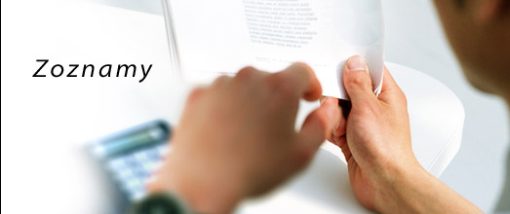
Company | Typy | Cost/Revenue | Quarter
PYRONOVA CZ | AP invoice
PYRONOVA SK IS | Loan/interest received |  | Q2
PYRONOVA RO | Loan/interest received |  | Q1
PYRONOVA CZ | Zmenka
PYRONOVA CZ | Zmenka |  | Q3
PYRONOVA RO
PYRONOVA RO
PYRONOVA SK IS

 |  |  |  | -- |  | -1
 |  |  |  | --
 |  |  |  | 150 |  |  | 147
 |  |  |  | 50 | 110

Formuláre a Ochrana
Formuláre, Cenové Ponuky, Ochrana
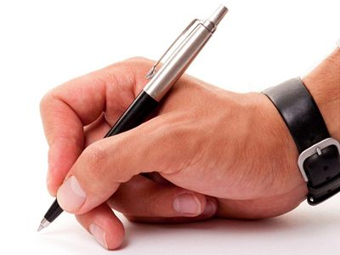
 | Zabezpečenie zošita proti prepisu alebo otvoreniu |  |  | Súbor / Uložiť ako ... / Nástroje / Všeobecné možnosti ... |  |  |  | EXCEL 2003
 |  |  |  | Office tlačidlo / Uložiť ako ... / Nástroje / Všeobecné možnosti ... |  |  |  | EXCEL 2007-2019

 | Zabezpečenie hárku (oblasti) proti prepisu |  |  | Nástroje / Ochrana / Zabezpečiť hárok |  |  |  | EXCEL 2003
 |  |  |  | Posúdiť / Zmeny / Zabezpečiť hárok |  |  |  | EXCEL 2007-2019

 | Obmedzenie prístupu na základe používateľa |  |  | Nástroje / Ochrana / Povoliť používateľom upravovať rozsahy |  |  |  | EXCEL 2003
 |  |  |  | Posúdiť / Zmeny / Povoliť používateľom upravovať rozsahy |  |  |  | EXCEL 2007-2019

 | Druh Produktu | Požadované množstvo v kusoch | Cena v za kus | Cena bez DPH | Cena s DPH | Objednávka Produktu
 | Prenosný hasiaci prístroj vodný 9 l | 50 | 25 | 1,250.00 € | 1,487.50 €
 | Prenosný hasiaci prístroj práškový 6 kg |  | 14.9 | - € | - €
 | Prenosný hasiaci prístroj CO2 5 kg |  | 29 | - € | - € | Obchodné meno:
 | Hasiaci prístroj práškový do motorového vozidla 1 kg |  | 6.9 | - € | - € | Adresa:
 | Hasiaci prístroj práškový do motorového vozidla 2 kg |  | 9.9 | - € | - €
 | Hasiaci prístroj práškový do motorového vozidla 6 kg | 20 | 21.9 | 438.00 € | 521.22 €
 | Prenosný hasiaci prístroj halónový 2 kg |  | 139 | - € | - € | IČO:
 | Prenosný hasiaci prístroj halónový 4 kg |  | 210 | - € | - €
 |  |  |  | - € | - €
 |  |  |  | - € | - € | Spolu bez DPH: | 1,688.00 €
 |  |  |  | - € | - € | Spolu s DPH | 2,008.72 €
 |  |  |  | - € | - €
 |  |  |  | - € | - €
 |  |  |  | - € | - € | 45 | 45
 |  |  |  | - € | - € | 54 | 45
 |  |  |  | - € | - € | 45 | 45
 |  |  |  | - € | - €

 | Karta Posúdiť/Revízia

 | Zabezpečiť Hárok |  |  | Vždy len na jeden hárok

 | Zabezpečiť Zošit |  |  | Zakázanie pridávania, odstraňovania, zobrazovania alebo skrývanie hárkov

SumProduct a Scenáre
SumProduct a Scenáre
Faktúry, Cenové Ponuky, Dobropisy

Meno | Cena | Počet kusov
Produkt1 | 100 | 10 | 1000 | Celková cena: | 55000
Produkt2 | 200 | 20 | 4000
Produkt3 | 300 | 30 | 9000
Produkt4 | 400 | 40 | 16000
Produkt5 | 500 | 50 | 25000

 |  |  | 55000

Scenáre

Meno | Cena | Provízia | Celková cena
Produkt 1 | 986.95 | 50% | 1480.425

Ponukový List Produkt
IT Academy s.r.o., Tomášikova 50, 831 04 Bratislava
tel.: 0908 / 123 456 | IČO: 46 759 786 | DIČ: 2023556766
www.it-academy.sk | info@it-academy.sk

Cenová ponuka
N | Názov Produktu | Cena / osoba | Počet hodín | Množstevná zľava | Počet | Cena spolu bez zľavy | Cena spolu po zľave | Cena po zľave / osoba
1 | Kurz ABC | 7.00 € | 16 | 25% | 6 | 672.00 € | 504.00 € | 168.00 €
2 | Kurz XYZ | 120.00 € | 16 | 15% | 1 | 120.00 € | 102.00 € | 204.00 €
3 | Kurz ABB | 7.00 € | 16 | 25% | 1 | 112.00 € | 84.00 € | 168.00 €
 |  |  |  |  |  |  |  | - €
 |  |  |  |  |  |  |  | - €

 | Celkovo |  |  |  |  | 904.00 € | 690.00 €

 | cena za vzdelávanie bez zľavy: | 904.00 €
 | cena za vzdelávanie po zľave: | 690.00 €
 | poskytnutá zľava: | 214.00 €
 | doprava, ubytovacie náklady a iné náhrady / spolu | - €
 | Celková cena spolu so zľavou | 690.00 €

 | Ceny sú uvedené s 20% DPH.

 | Ponuku vypracoval: Ing. Adam Šangala
 | Kontakt: 0908 / 123 456

Ponukový List Služba
IT Academy s.r.o., Tomášikova 50, 831 04 Bratislava
tel.: 0908 / 123 456 | IČO: 46 759 786 | DIČ: 2023556766
www.it-academy.sk | info@it-academy.sk
Cenová ponuka
N | Názov služieb |  | Cena služieb
1 | Grafický návrh |  | 527.5
2 | Návrh šablóny |  | 211
3 | Návrh dátového modelu a databázy |  | 211
4 | Implementácia redakčného systému |  | 590.8
5 | Implementácia webovej aplikácie |  | 527.5
6 | SEO |  | v cene
7 | Odborné konzultácie a zaškolenie |  | v cene

 | celkovo | 2,067.80 €

V cene vytvorenia web aplikácie je zahrnuté:
- spracovanie digitalizovaných podkladov
- implementácia CMS systému pre správu obsahu
- registrácia stránky do slovenských internetových katalógov
- umiestnenie web aplikácie na FTP server zákazníka
- vytvorenie a vystavenie dokumentácie k web aplikácii
- podpora po dobu 1 mesiaca od skončenia projektu
 | cena za vytvorenie web aplikácie bez zľavy: | 2,067.80 €
 | cena za vytvorenie web aplikácie po zľave: | 980.00 €
 | poskytnutá zľava: | 1,087.80 €
 | doprava a iné náhrady / spolu | - €
 | celková cena spolu so zľavou | 980.00 €

 | Ceny sú uvedené s 20% DPH.

 | Ponuku vypracoval: Ing. Adam Šangala
 | Kontakt: 0908 / 123 456

Rýchla Analýza
Rýchla Analýza
Pravé tlačidlo myši/Tabuľka

C | 3 | 7 | 30 | 60 | C | 3 | 7 | 30 | 60 | C | 3 | 7 | 30 | 60
D | 4 | 6 | 40 | 40 | D | 4 | 6 | 40 | 40 | D | 4 | 6 | 40 | 40
E | 5 | 5 | 50 | 20 | E | 5 | 5 | 50 | 20 | E | 5 | 5 | 50 | 20
F | 6 | 4 | 60 | 0 | F | 6 | 4 | 60 | 0 | F | 6 | 4 | 60 | 0

A | 1 | 9 | 10 | 100 | A | 1 | 9 | 10 | 100 | A | 1 | 9 | 10 | 100
B | 2 | 8 | 20 | 80 | B | 2 | 8 | 20 | 80 | B | 2 | 8 | 20 | 80
C | 3 | 7 | 30 | 60 | C | 3 | 7 | 30 | 60 | C | 3 | 7 | 30 | 60
D | 4 | 6 | 40 | 40 | D | 4 | 6 | 40 | 40 | D | 4 | 6 | 40 | 40
E | 5 | 5 | 50 | 20 | E | 5 | 5 | 50 | 20 | E | 5 | 5 | 50 | 20
F | 6 | 4 | 60 | 0 | F | 6 | 4 | 60 | 0 | F | 6 | 4 | 60 | 0

Rýchla Analýza Grafy Fin Telek
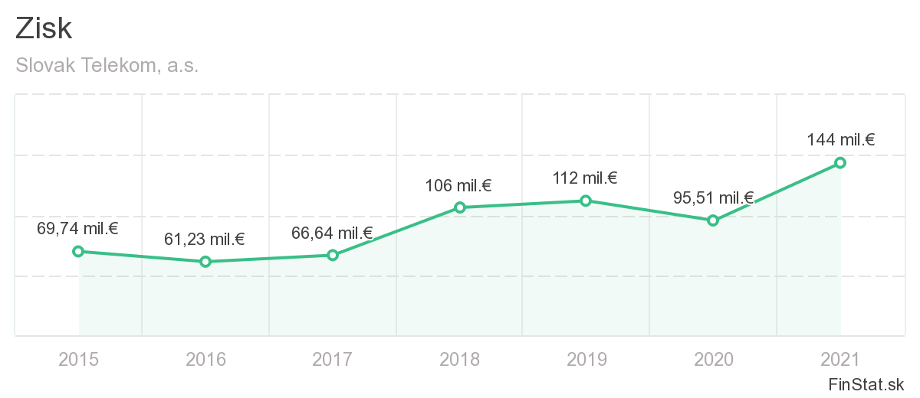
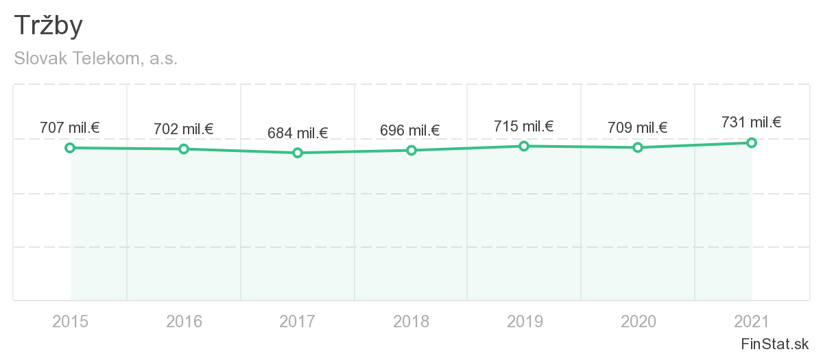

Rok | Zisk | Rok | Zisk
2015 | 69.74 | 2015 | 707
2016 | 61.23 | 2016 | 702
2017 | 66.64 | 2017 | 684
2018 | 106 | 2018 | 696
2019 | 112 | 2019 | 715
2020 | 95.51 | 2020 | 709
2021 | 144 | 2021 | 731

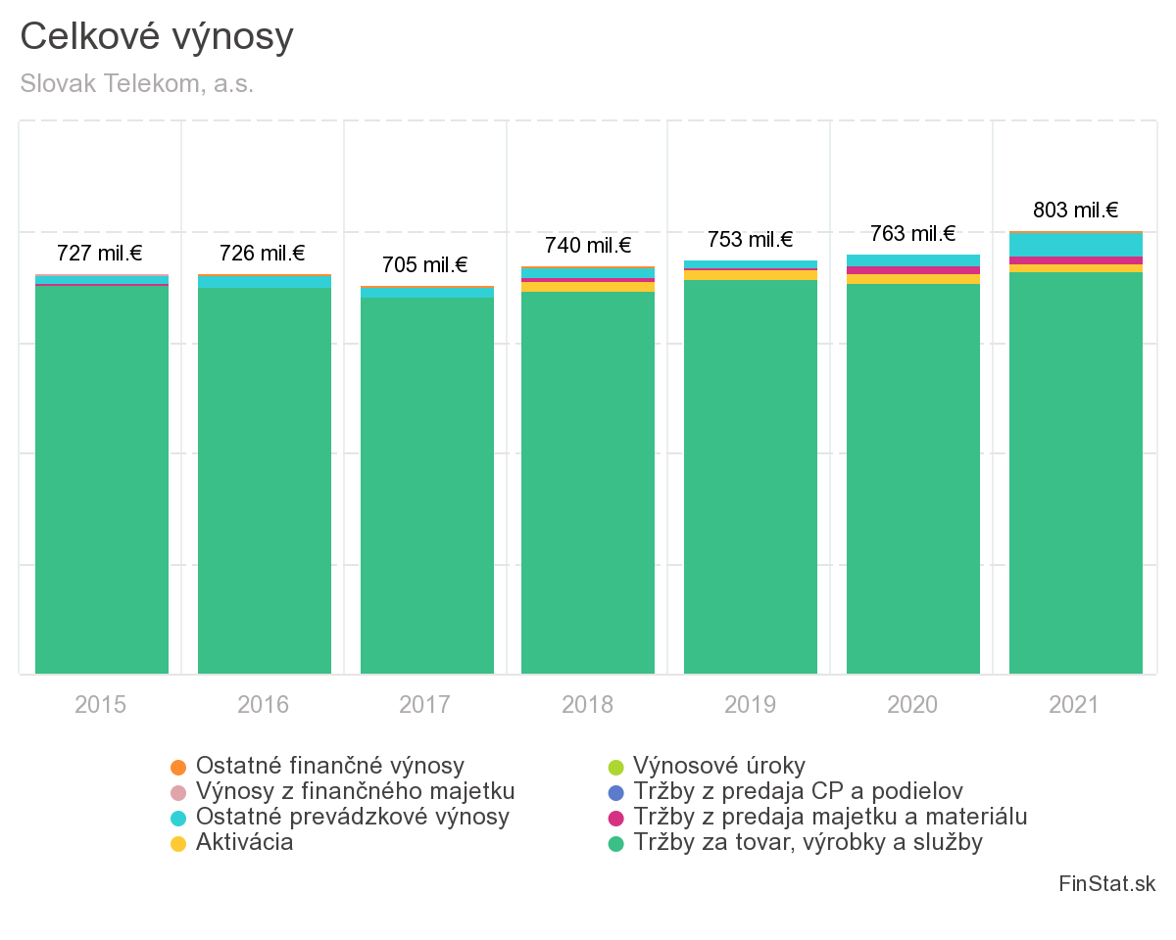

Rok | Zisk
2015 | 727
2016 | 726
2017 | 705
2018 | 740
2019 | 753
2020 | 763
2021 | 803

Rýchla Analýza Grafy2 Fin Telek
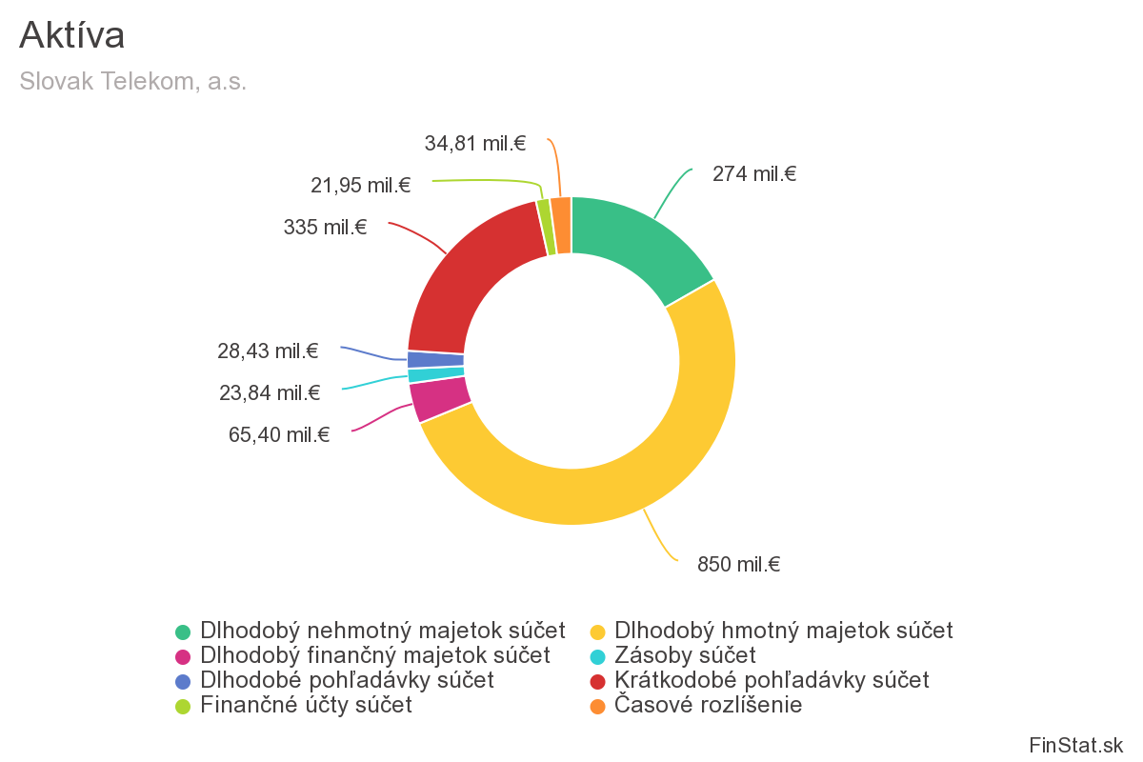
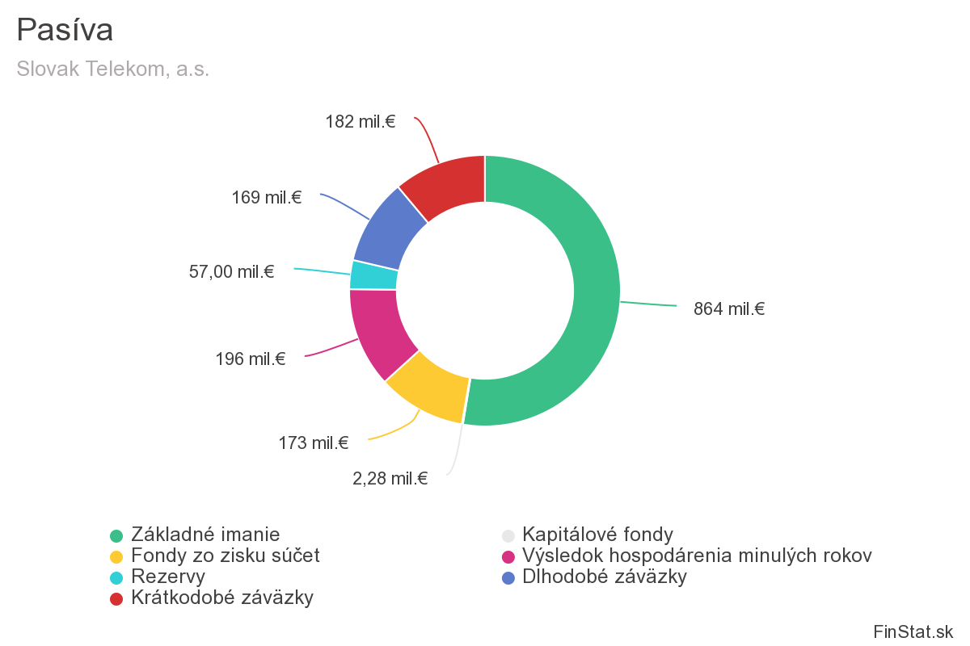

Aktíva | Suma |  | Pasíva | Suma
Dlhodobý hmotný majetok | 850 |  | Základné imanie | 864
Dlhodobý nehmotný majetok | 274 |  | Kapitálové fondy | 2.28
Dlhodobý finančný majetok | 65.4 |  | Fondy zo zisku | 173
Dlhodobé pohľadávky | 28.43 |  | Rezervy | 57
Finančné účty | 21.95 |  | Výsledok hospodárenia minulých rokov | 196
Zásoby | 23.84 |  | Krátkodobé záväzky | 182
Krátkodobé pohľadávky | 335 |  | Dlhodobé záväzky | 169
Časové rozlíšenie | 34.81

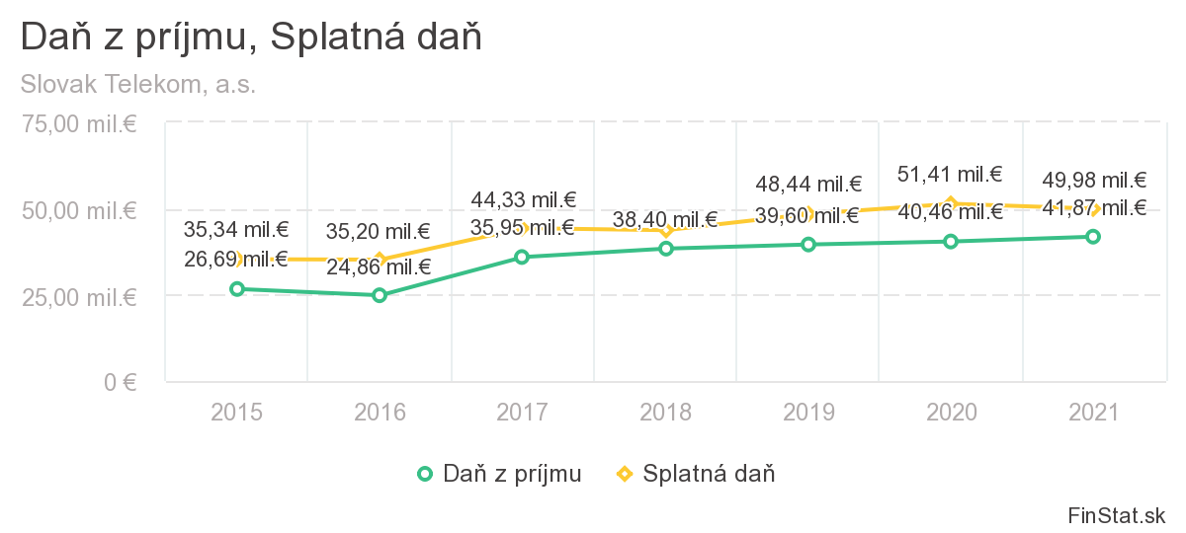

Rok | Daň z príjmu | Splatná daň
2015 | 26.69 | 35.34
2016 | 24.86 | 35.2
2017 | 35.95 | 44.33
2018 | 38.4 | 43.73
2019 | 39.6 | 48.44
2020 | 40.46 | 51.41
2021 | 41.87 | 49.98

Dynamické Dopĺňanie
Dynamické Dopĺňanie
Karta Údaje/Nástroje pre údaje

Celé meno | Krstné meno | Priezvisko | Celé meno | Email | Celé meno | Správny tvar | Celé meno | Iniciály
Gary Miller | Gary |  | Gary Miller |  | gary miller |  | Gary Miller
James Willard | James |  | James Willard |  | James willard |  | James Willard
Richard Elliot | Richard |  | Richard Elliot |  | Richard elliot |  | Richard Elliot
Robert Spear | Robert |  | Robert Spear |  | Robert Spear |  | Robert Junior Spear
Roger Mun | Roger |  | Roger Mun |  | Roger Mun |  | Roger Mun
Paul Garza | Paul |  | Paul Garza |  | paul Garza |  | Paul Garza
Robert Marquez | Robert |  | Robert Marquez |  | Robert marquez |  | Robert Marquez
Natalie Porter | Natalie |  | Natalie Porter |  | natalie porter |  | Natalie Porter
Kim West | Kim |  | Kim West |  | Kim west |  | Kim Sophie West

Krstné meno | Priezvisko | Celé meno | Produkt | Woman / Man | Dátum | Mesiac
Gary | Šangala |  | Watch-W | Watch | 2019-02-23 | 2
James | Šangala |  | Scarf-M | Scarf | 2019-04-12 | 4
Richard | Šangala |  | Shirt-M | Shirt | 2019-08-23 | 8
Robert | Šangala |  | Shirt-M | Shirt | 2020-05-06 | 5
Roger | Šangala |  | Scarf-W | Scarf | 2020-03-04 | 3
Paul | Šangala |  | Watch-M | Watch | 2019-03-24 | 3
Robert | Šangala |  | Scarf-W | Scarf | 2021-02-08 | 2
Natalie | Šangala |  | Shirt-W | Shirt | 2020-07-21 | 7
Kim | Šangala |  | Scarf-W | Scarf | 2020-10-28 | 10

Maticové Vzorce
Maticové vzorce

Počítanie s maticami
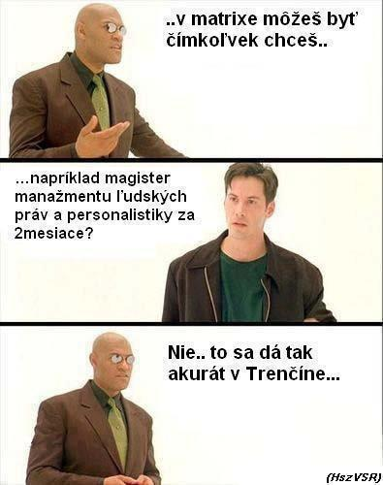
1. Vyberiem bunky, kde budú výsledné ceny
2. Vpíšem operátor = pre zadanie vlastného vzorca
3. Označím vedľajšie bunky, s ktorými chcem počítať
4. Doplním vzorec a ďalšie operácie
5. Potvrdím vzorec klávesovou skratkou CTRL + SHIFT + ENTER

Tovar | Cena | Cena s DPH | Daň | Množstvo | Celková cena
A | 19 € |  |  | 5
B | 150 € |  |  | 2
C | 80 € |  |  | 10
D | 260 € |  |  | 12
E | 100 € |  |  | 14

=C70:C74*1,2 |  |  |  | Nemožno meniť časť poľa !!!

 |  | Rýchlosť výpočtu

Definovanie názvu
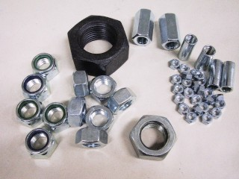
Tovar | Cena | Cena s DPH | Daň | Množstvo | Celková cena
A | 50 € | 60 € | 10 € | 5 | 300 €
B | 150 € | 180 € | 30 € | 2 | 360 €
C | 80 € | 96 € | 16 € | 10 | 960 €
D | 260 € | 312 € | 52 € | 12 | 3,744 €
E | 100 € | 120 € | 20 € | 14 | 1,680 €

Správca názvov - Karta Vzorce
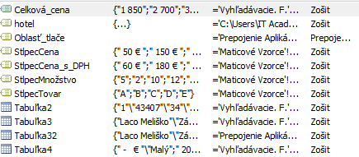

Kombinácia názvov s maticami

Netlačte tabuľky aj s chybami!!!

Tovar | Cena | Cena s DPH | Daň | Množstvo | Celková cena
A | 50 € | 60 € | 10 € | 5 |  | 1. Karta súbor
B | 150 € | 180 € | 30 € | 2 |  | 2. Tlačiť
C | 80 € | 96 € | 16 € | 10 |  | 3. Nastavenie strany
D | 260 € | 312 € | 52 € | 12 |  | 4. Hárok
E | 100 € | 120 € | 20 € | 14 |  | 5. Chyby v bunkách

Kontingenčné Tabuľky 1
Kontingenčné tabuľky
Základné pravidlá pre vytváranie vhodných tabuliek pre tvorbu kontingenčných tabuliek

 | Údaje v tabuľke musia byť zoradené do stĺpcov
 | Údaje rovnakého druhu musia byť v jednom stĺpci
 | Prvý riadok tabuľky musí obsahovať názvy
 | Tabuľka by nemala obsahovať žiadne voľné riadky alebo stĺpce

Vloženie kontingenčnej tabuľky |  |  | Údaje / Zostava kontingenčnej tabuľky a kontingenčného grafu |  |  |  |  | EXCEL 2003
 |  |  | Vložiť / Kontingenčná tabuľka |  |  |  |  | EXCEL 2010-2019

 | Krajina | Predajca | Čiastka objednávky | Dátum | ČísloObjednávky | Mesiac | Rok
 | Veľká Británia | Buchanan | 11000 | 2003-07-16 | 10248 | 7 | 2003
 | Veľká Británia | Suyama | 46585 | 2003-07-10 | 10249 | 7 | 2003
 | USA | Peacock | 38815 | 2003-07-12 | 10250 | 7 | 2003
 | USA | Leverling | 16351.5 | 2003-07-15 | 10251 | 7 | 2003
 | USA | Peacock | 89947.5 | 2003-07-11 | 10252 | 7 | 2003
 | USA | Leverling | 36120 | 2003-07-16 | 10253 | 7 | 2003
 | Veľká Británia | Buchanan | 13915.5 | 2003-07-23 | 10254 | 7 | 2003
 | Veľká Británia | Dodsworth | 62262.5 | 2003-07-15 | 10255 | 7 | 2003
 | USA | Leverling | 12945 | 2003-07-17 | 10256 | 7 | 2003
 | USA | Peacock | 27997.5 | 2003-07-22 | 10257 | 7 | 2003
 | USA | Davolio | 40372 | 2003-07-23 | 10258 | 7 | 2003
 | USA | Peacock | 2520 | 2003-07-25 | 10259 | 7 | 2003
 | USA | Peacock | 37616.25 | 2003-07-29 | 10260 | 7 | 2003
 | USA | Peacock | 11200 | 2003-07-30 | 10261 | 7 | 2003
 | USA | Callahan | 14600 | 2003-07-25 | 10262 | 7 | 2003
 | Veľká Británia | Dodsworth | 46845 | 2003-07-31 | 10263 | 7 | 2003
 | Veľká Británia | Suyama | 17390.5 | 2003-08-23 | 10264 | 8 | 2003
 | USA | Fuller | 29400 | 2003-08-12 | 10265 | 8 | 2003
 | USA | Leverling | 8664 | 2003-07-31 | 10266 | 7 | 2003
 | USA | Peacock | 88415 | 2003-08-06 | 10267 | 8 | 2003
 | USA | Callahan | 27530 | 2003-08-02 | 10268 | 8 | 2003
 | Veľká Británia | Buchanan | 16055 | 2003-08-09 | 10269 | 8 | 2003
 | USA | Davolio | 34400 | 2003-08-02 | 10270 | 8 | 2003
 | Veľká Británia | Suyama | 1200 | 2003-08-30 | 10271 | 8 | 2003
 | Veľká Británia | Suyama | 36400 | 2003-08-06 | 10272 | 8 | 2003
 | USA | Leverling | 50932 | 2003-08-12 | 10273 | 8 | 2003
 | Veľká Británia | Suyama | 13465 | 2003-08-16 | 10274 | 8 | 2003
 | USA | Davolio | 7296 | 2003-08-09 | 10275 | 8 | 2003
 | USA | Callahan | 10500 | 2003-08-14 | 10276 | 8 | 2003
 | USA | Fuller | 30020 | 2003-08-13 | 10277 | 8 | 2003
 | USA | Callahan | 37220 | 2003-08-16 | 10278 | 8 | 2003
 | USA | Callahan | 8775 | 2003-08-16 | 10279 | 8 | 2003
 | USA | Fuller | 15330 | 2003-09-12 | 10280 | 9 | 2003
 | USA | Peacock | 2162.5 | 2003-08-21 | 10281 | 8 | 2003
 | USA | Peacock | 3885 | 2003-08-21 | 10282 | 8 | 2003
 | USA | Leverling | 35370 | 2003-08-23 | 10283 | 8 | 2003
 | USA | Peacock | 29259.25 | 2003-08-27 | 10284 | 8 | 2003
 | USA | Davolio | 43584 | 2003-08-26 | 10285 | 8 | 2003
 | USA | Callahan | 75400 | 2003-08-30 | 10286 | 8 | 2003
 | USA | Callahan | 20475 | 2003-08-28 | 10287 | 8 | 2003
 | USA | Peacock | 2002.5 | 2003-09-03 | 10288 | 9 | 2003
 | Veľká Británia | King | 11985 | 2003-08-28 | 10289 | 8 | 2003
 | USA | Callahan | 54225 | 2003-09-03 | 10290 | 9 | 2003
 | Veľká Británia | Suyama | 12438 | 2003-09-04 | 10291 | 9 | 2003
 | USA | Davolio | 32400 | 2003-09-02 | 10292 | 9 | 2003
 | USA | Davolio | 21217.5 | 2003-09-11 | 10293 | 9 | 2003
 | USA | Peacock | 47190 | 2003-09-05 | 10294 | 9 | 2003
 | USA | Fuller | 3040 | 2003-09-10 | 10295 | 9 | 2003
 | Veľká Británia | Suyama | 26265 | 2003-09-11 | 10296 | 9 | 2003
 | Veľká Británia | Buchanan | 35500 | 2003-09-10 | 10297 | 9 | 2003
 | Veľká Británia | Suyama | 66125 | 2003-09-11 | 10298 | 9 | 2003
 | USA | Peacock | 8737.5 | 2003-09-13 | 10299 | 9 | 2003
 | USA | Fuller | 15200 | 2003-09-18 | 10300 | 9 | 2003
...

Konsolidácia
Konsolidácia (Zlúčiť)
Karta Údaje > Nástroje pre Údaje

 | Bratislava | Bratislava | Bratislava | Bratislava | Bratislava | Poprad | Poprad | Poprad | Poprad
 | Bratislava | Bratislava | Bratislava | Bratislava | Bratislava | Poprad | Poprad | Poprad | Poprad
 | Bratislava | Bratislava | Bratislava | Bratislava | Bratislava | Poprad | Poprad | Poprad | Poprad
 | Bratislava | Bratislava | Bratislava | Bratislava | Bratislava | Poprad | Poprad | Poprad | Poprad
 | Bratislava | Bratislava | Bratislava | Bratislava | Bratislava | Poprad | Poprad | Poprad | Poprad
 | Bratislava | Bratislava | Bratislava | Bratislava | Bratislava | Poprad | Poprad | Poprad | Poprad
 | Bratislava | Bratislava | Bratislava | Bratislava | Bratislava | Poprad | Poprad | Poprad | Poprad
 | Bratislava | Bratislava | Bratislava | Bratislava | Bratislava | Poprad | Poprad | Poprad | Poprad
...

Hľadanie Riešenia
...
Hľadanie riešenia Príklad 1 |  |  |  | 1. Vzorec (=B5*E5) | Hľadanie riešenia Príklad 3
 |  |  |  | Menená bunka: prázdna bunka

Hľadanie riešenia Príklad 2
 |  |  |  |  | Meno | Priezvisko | Matematika | Angličtina | Informatika | Priemer
 |  |  |  |  | Ladislav | Mňačko | 70 | 88 | 97 | 85
 |  | PMT |  |  | Braňo | Kotrmelec | 84 | 69 | 84 | 79

$$\frac{Súčasná hodnota}{\left[\frac{\left(1−\left(\frac{1}{{\left(1+i\right)}^{n}}\right)\right) }{i}\right]}$$
 |  |  |  |  | Hľadanie riešenia Príklad 4
Urok | Počet platieb |  | Výška úveru
1% | 1 |  | 1 €
 |  |  |  |  | Produkt | Množstvo | Cena | Celkovo
 |  |  |  |  | Notebook MSI | 6 | 1899.99 | 11399.94
Výsledok |  |  |  |  | Myška A4 | 5 | 25.99 | 129.95
-1.01 € |  |  |  |  | Tlačiareň HP | 2 | 459.99 | 919.98
 |  |  |  |  |  |  |  | 12,449.87

Urok | Počet platieb |  | Výška úveru | i: úrok
2% | 1 |  | 47,000 € | n: celkový počet periód

Výsledok |  |  |  |  | Produkt | Množstvo | Cena | Celkovo
-47,940.00 € |  |  |  |  | Notebook MSI | 6 | 1899.99 | 11399.94
 |  |  |  |  | Myška A4 | 5 | 25.99 | 129.95
 |  |  |  |  | Tlačiareň HP | 37.979325638 | 459.99 | 17470.11
Urok | Počet platieb |  | Výška úveru | 1. Vzorec (=PMT(B19;D19;F19)) |  |  |  | 29,000.00 | <-- 13000
2% | 12.000917441 |  | 47,000 € | 2. Karta údaje:
...

Koniec
Gratulujem k Absolvovaniu Kurzu

